AS Güemes
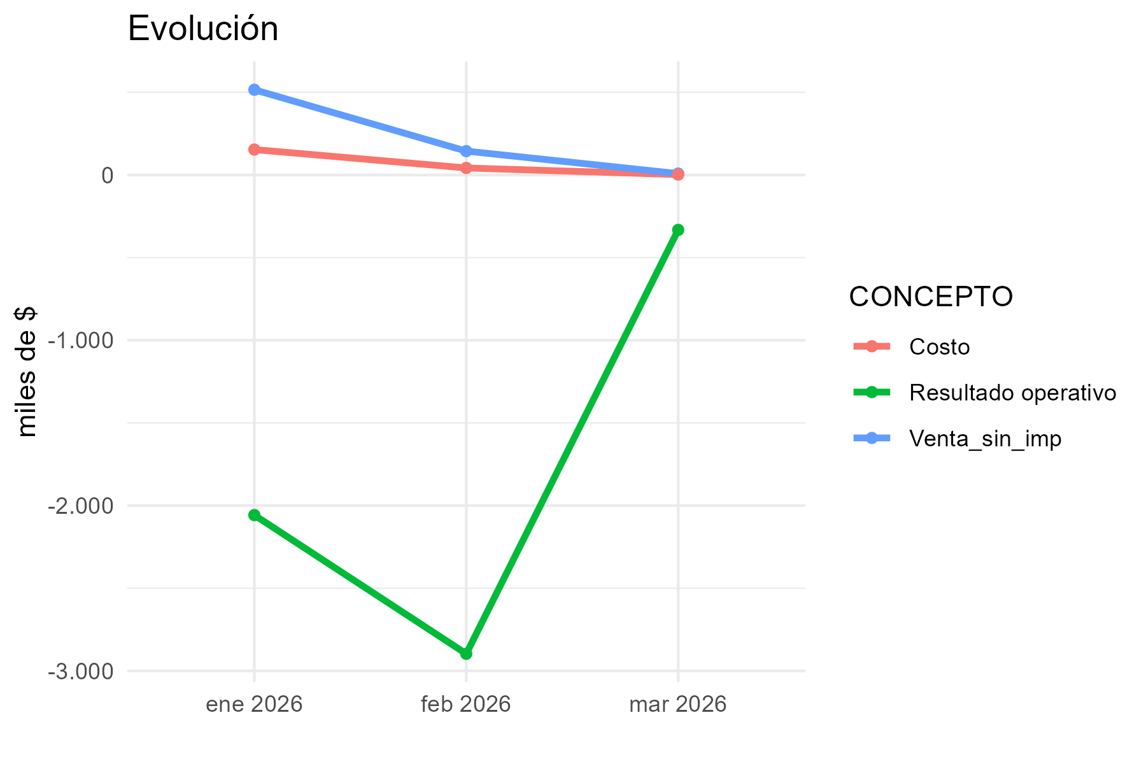
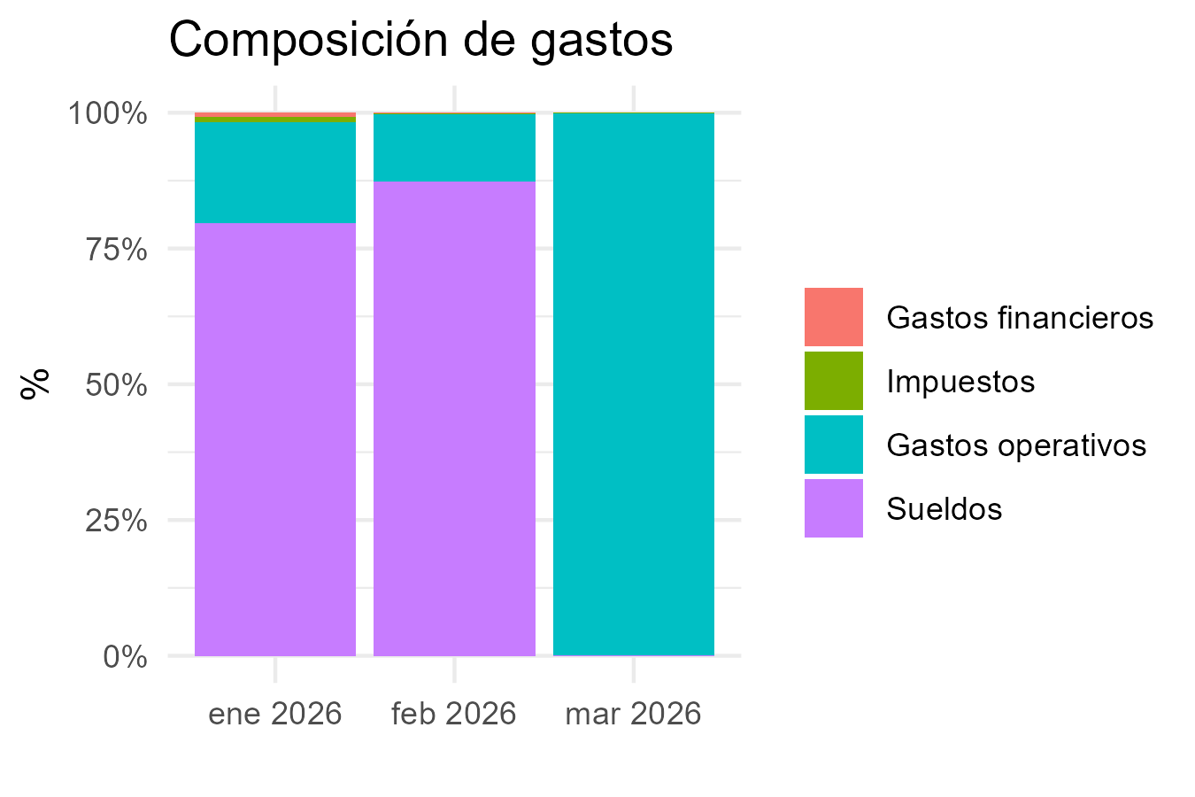
CONCEPTO | 2026-1 | 2026-2 | 2026-3
Margen bruto
Venta_con_imp | 623750.33 | 174650.05 | 9980.01
Venta_sin_imp | 515496.25 | 144338.95 | 8247.94
Costo | 153695.48 | 42282.11 | 2399.83
Margen_bruto_valor | 361800.77 | 102056.84 | 5848.11
Margen_bruto_porc | 0.7 | 0.71 | 0.71
Gastos operativos
Alquiler | 267700 | 294630.62 | 294630.62
Expensas | 20690.41 | 20657.98 | 20727.21
Matafuegos
Fumigación | 50250 | 20900 | 20900
Alarma
Edesur
Internet
Mantenimiento
ABL
AYSA
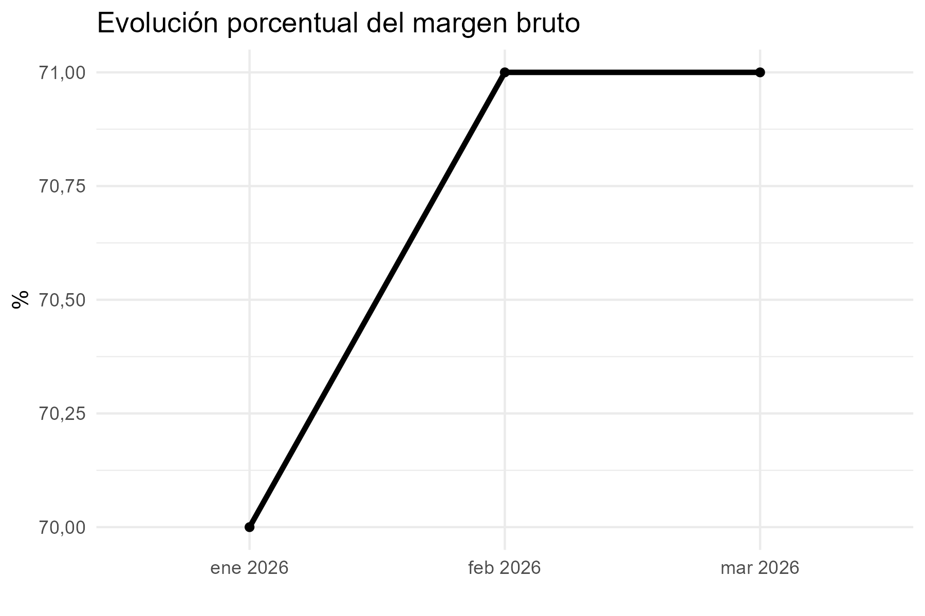
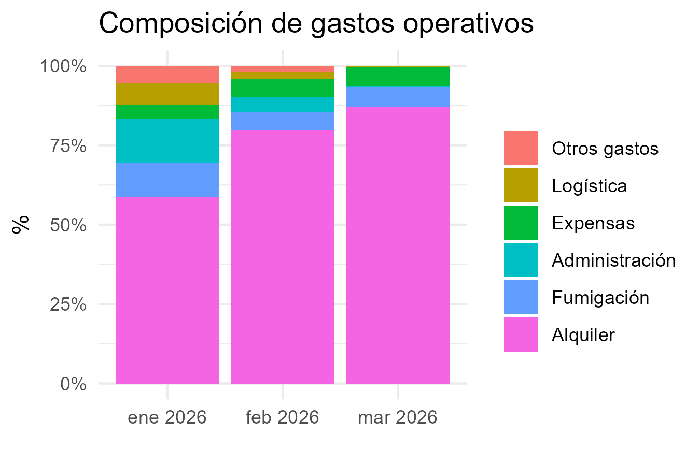
Packaging
Administración | 62375 | 17465 | 998
Logística | 31188 | 8733 | 499
Otros gastos | 24950 | 6986 | 399
Subtotal_gastos | 457153.41 | 369372.6 | 338153.83
Gastos financieros
Tarjeta crédito 1 cuota | 16848 | 3734
Tarjeta crédito 2 cuotas
Tarjeta crédito 3 cuotas
Tarjeta crédito 6 cuotas
Tarjeta débito | 1148 | 299
Mercado Pago | 0 | 0
Subtotal_gastos_financieros | 17996 | 4033
Sueldos
Sueldo | 1484536.8684 | 1174846.1754
Contribuciones | 453498.0253 | 359726.84292
Incentivo | 6238 | 1747 | 100
Liq Final |  | 1089097.5809
Vacaciones
Subtotal_sueldos | 1944272.8937 | 2625417.5992 | 100
Resultado operativo | -2057621.5337 | -2896766.3592 | -332405.72
Impuestos
IIBB | 23197.33125 | 6495.25275 | 371.1573
Multa
Subtotal_impuestos | 23197.33125 | 6495.25275 | 371.1573
Resultado final | -2080818.865 | -2903261.612 | -332776.8773

AS San Telmo
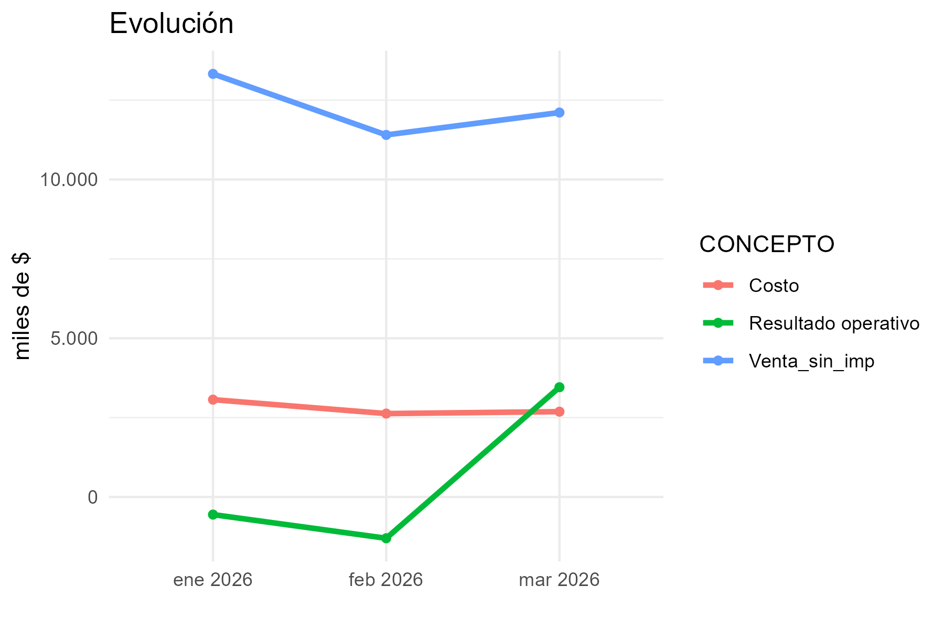
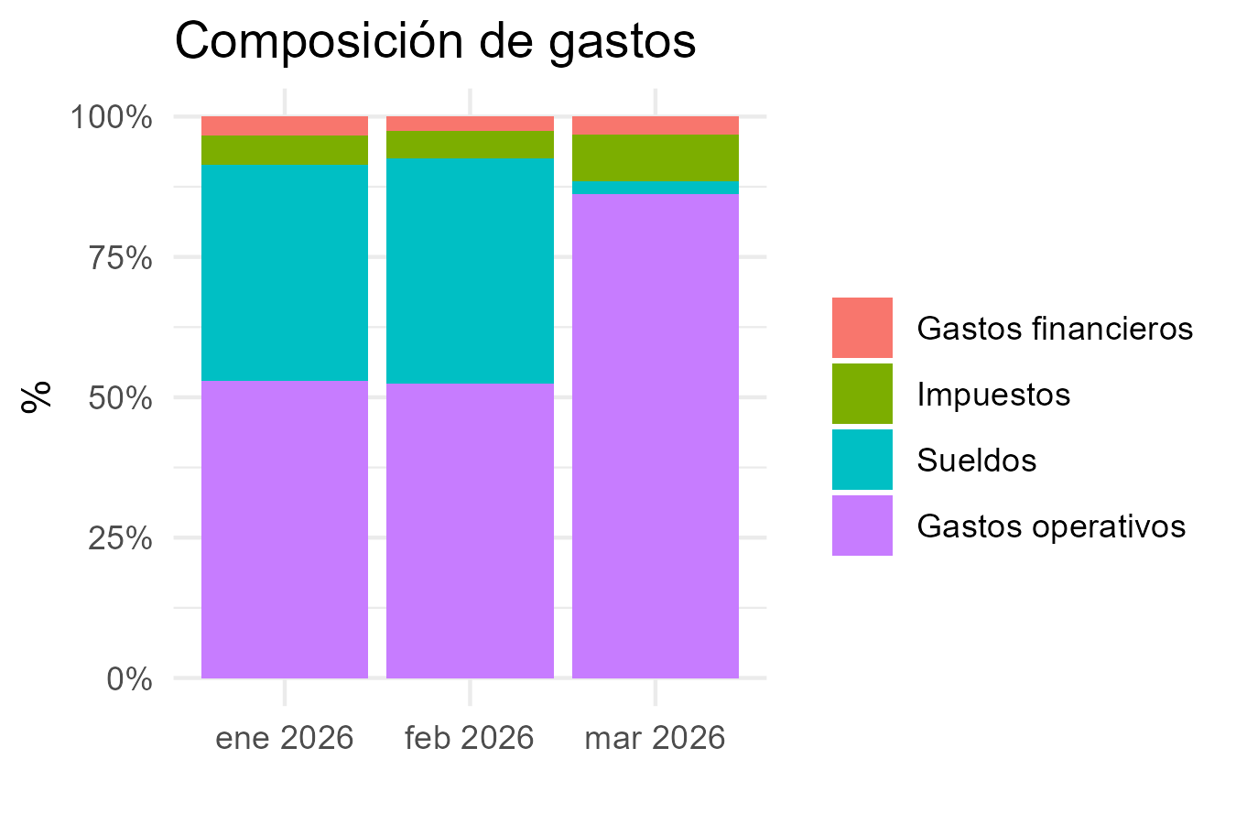
CONCEPTO | 2026-1 | 2026-2 | 2026-3
Margen bruto
Venta_con_imp | 16125916.84 | 13799296.42 | 14652695.72
Venta_sin_imp | 13327204.08 | 11404377.27 | 12109665.99
Costo | 3066505.76 | 2627930.23 | 2688361.22
Margen_bruto_valor | 10260698.32 | 8776447.04 | 9421304.77
Margen_bruto_porc | 0.77 | 0.77 | 0.78
Gastos operativos
Alquiler | 1369897.5 | 1199300.67 | 1026394.29
Expensas | 1152902.26 | 1152902.26 | 1199963.34
Matafuegos |  |  | 50705
Fumigación | 19000 | 38780 | 38780
Alarma | 20000
Edesur | 45156.8 | 161810.85 | 126720.22
Internet | 106252 | 109332 | 112799.2
Mantenimiento | 136000 | 136000 | 136000
ABL
AYSA
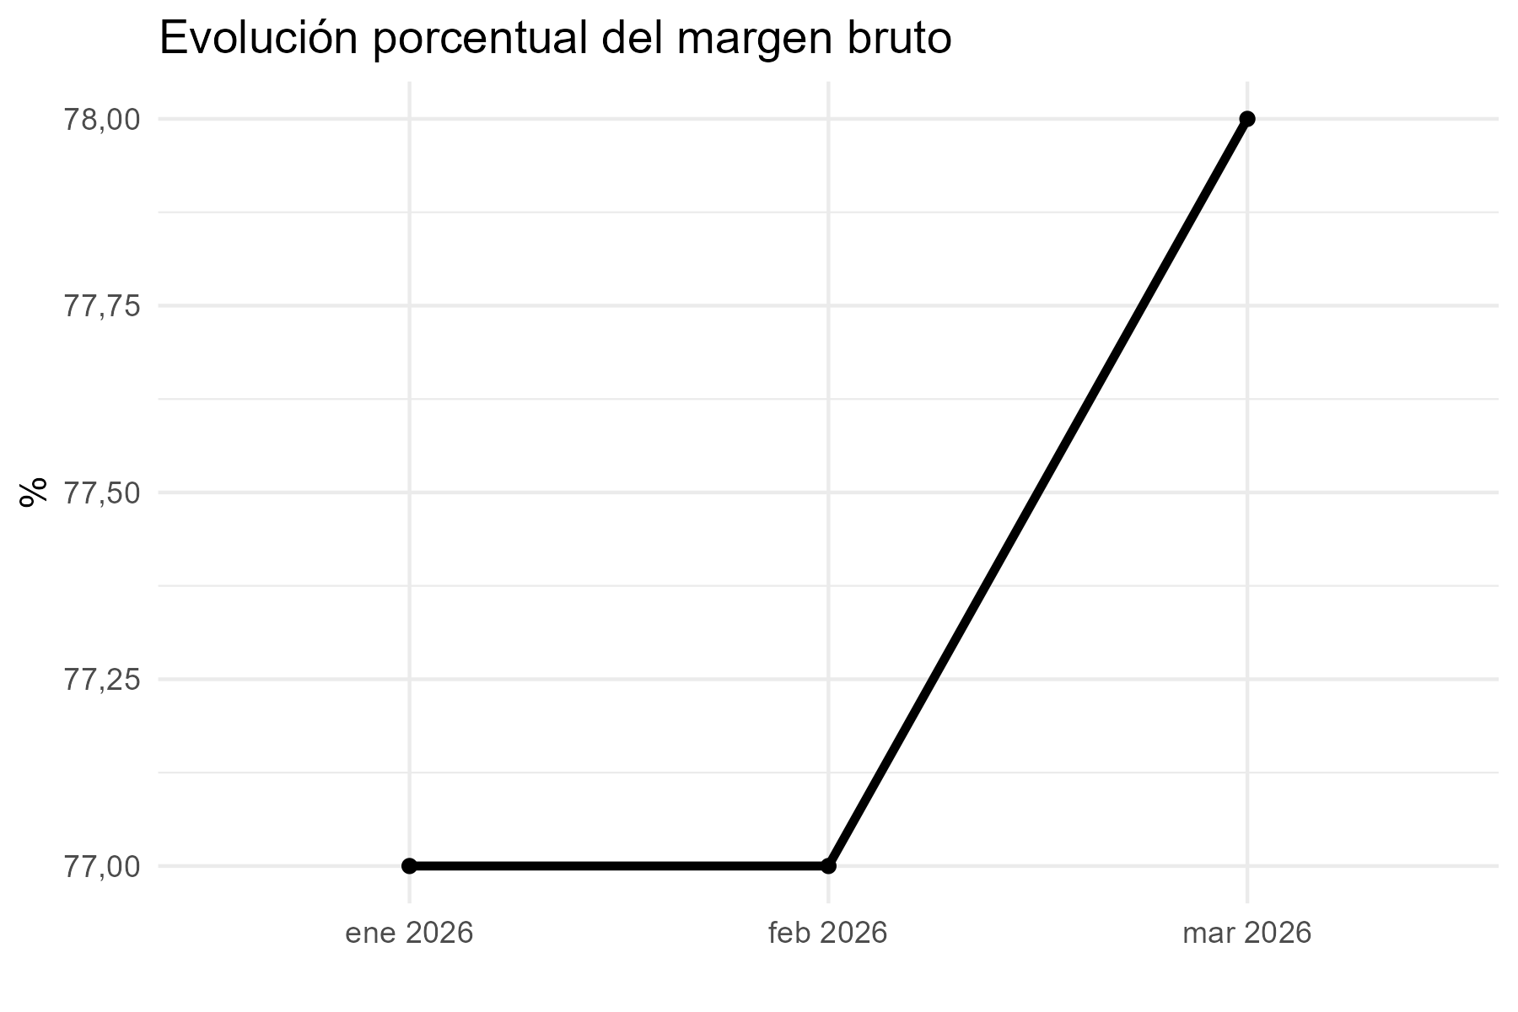
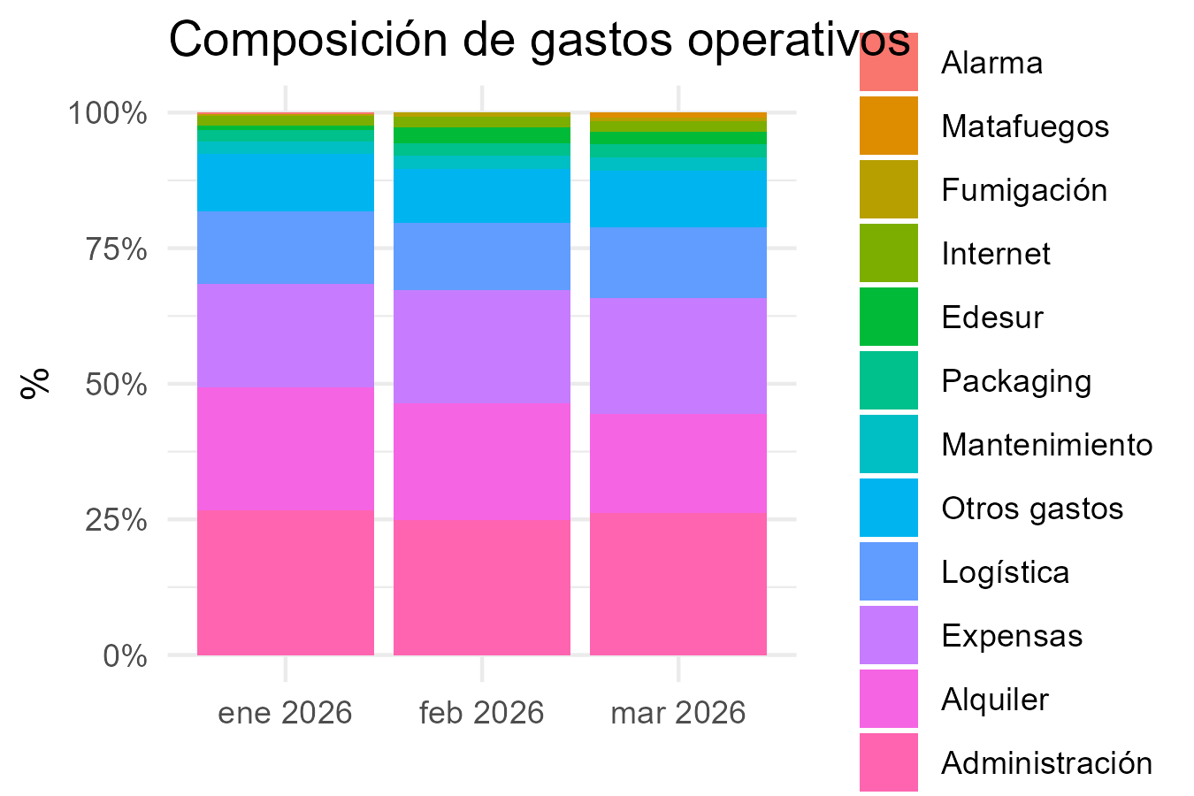
Packaging | 133814.885 | 130365.15 | 136664.17
Administración | 1612592 | 1379930 | 1465270
Logística | 806296 | 689965 | 732635
Otros gastos | 645037 | 551972 | 586108
Subtotal_gastos | 6046948.445 | 5550357.93 | 5612039.22
Gastos financieros
Tarjeta crédito 1 cuota | 258335 | 143845 | 145527
Tarjeta crédito 2 cuotas
Tarjeta crédito 3 cuotas | 72530 | 82217 | 34951
Tarjeta crédito 6 cuotas
Tarjeta débito | 26688 | 23293 | 24330
Mercado Pago | 25107 | 27023
Subtotal_gastos_financieros | 382660 | 276378 | 204808
Sueldos
Sueldo | 2854386.83 | 2442252.61
Contribuciones | 868183.73999 | 743386.49149
Incentivo | 161259 | 137993 | 146527
Liq Final | 18379.87463 | 302877.01127
Vacaciones | 482739.71754 | 622629.82462
Subtotal_sueldos | 4384949.1622 | 4249138.9374 | 146527
Resultado operativo | -553859.28717 | -1299427.8274 | 3457930.55
Impuestos
IIBB | 599724.1836 | 513196.97715 | 544934.96955
Multa
Subtotal_impuestos | 599724.1836 | 513196.97715 | 544934.96955
Resultado final | -1153583.4708 | -1812624.8045 | 2912995.5804

El Solar
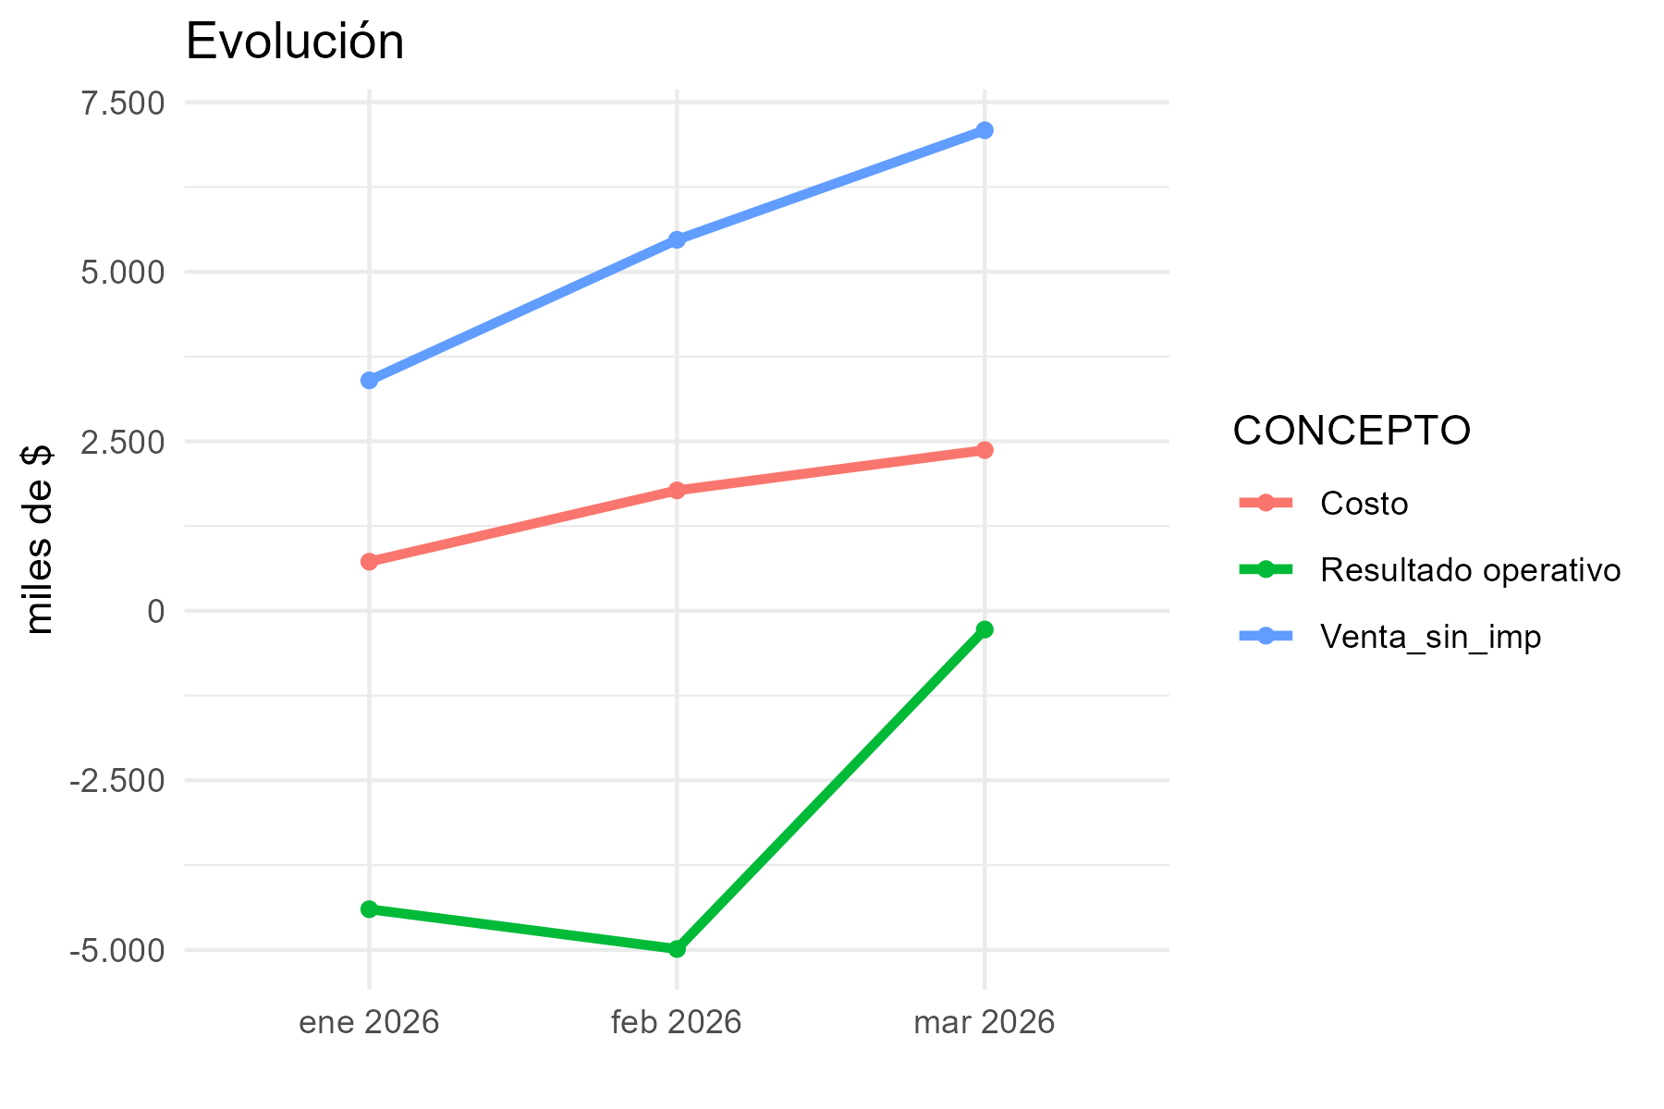
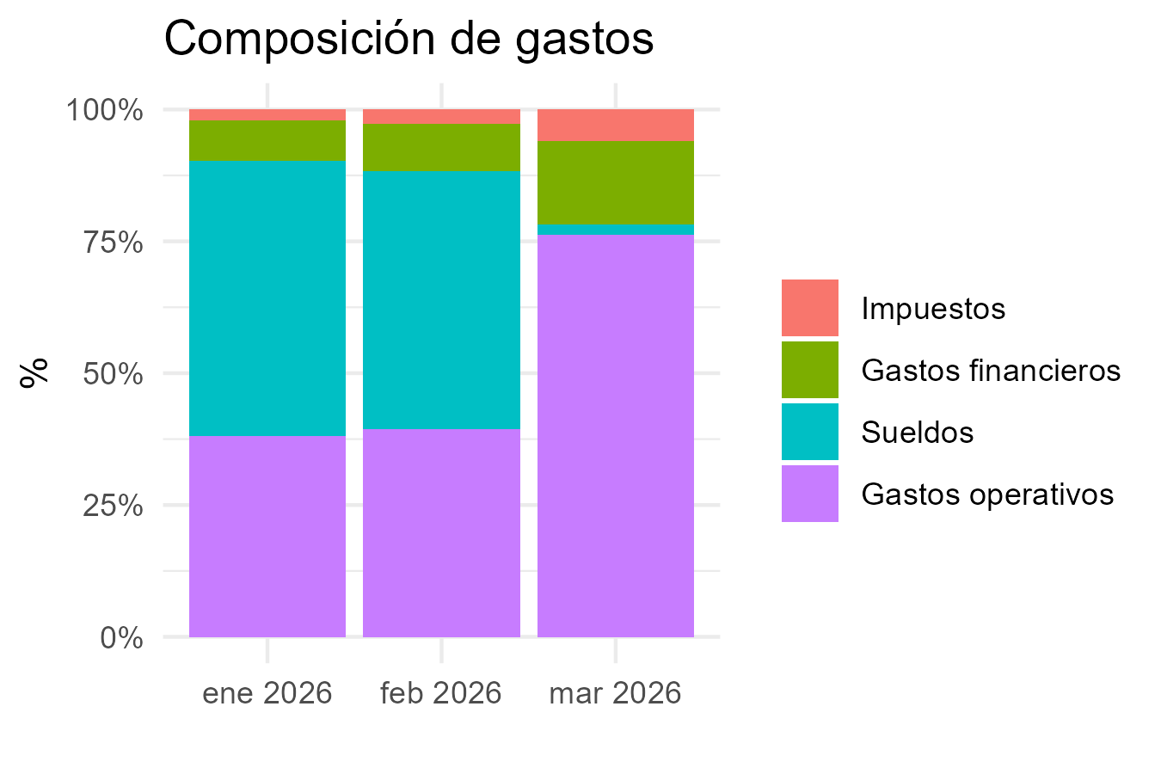
CONCEPTO | 2026-1 | 2026-2 | 2026-3
Margen bruto
Venta_con_imp | $ 4,959,713 | $ 7,961,630 | $ 10,328,000
Venta_sin_imp | $ 3,397,771 | $ 5,471,528 | $ 7,086,709
Costo | $ 724,639 | $ 1,775,745 | $ 2,370,257
Margen_bruto_valor | $ 2,673,132 | $ 3,695,782 | $ 4,716,452
Margen_bruto_porc | 0.79 | 0.68 | 0.67
Gastos operativos
Alquiler | $ 1,619,513 | $ 1,619,513 | $ 1,872,828
Expensas | $ 163,587 | $ 347,232 | $ 173,090
Matafuegos
Fumigación |  | $ 20,900 | $ 20,900
Alarma
Edesur
Internet | $ 21,219 | $ 21,743 | $ 22,391
Mantenimiento
ABL
AYSA
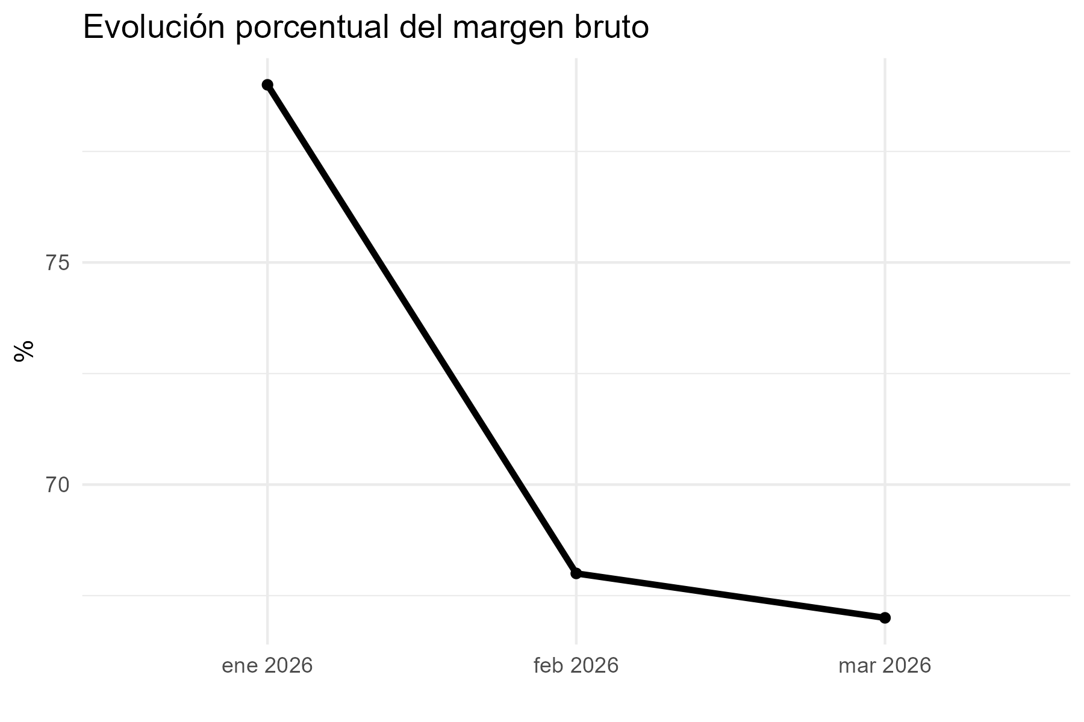
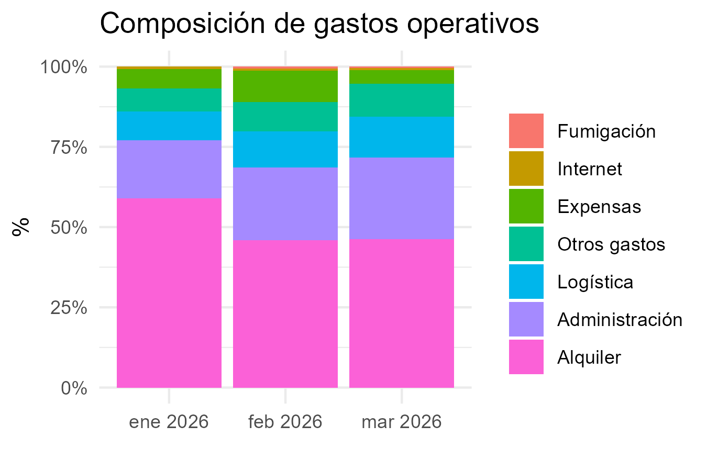
Packaging
Administración | $ 495,971 | $ 796,163 | $ 1,032,800
Logística | $ 247,986 | $ 398,081 | $ 516,400
Otros gastos | $ 198,389 | $ 318,465 | $ 413,120
Subtotal_gastos | $ 2,746,666 | $ 3,522,097 | $ 4,051,529
Gastos financieros
Tarjeta crédito 1 cuota | $ 45,757 | $ 83,579 | $ 73,248
Tarjeta crédito 2 cuotas
Tarjeta crédito 3 cuotas | $ 292,153 | $ 371,092 | $ 498,436
Tarjeta crédito 6 cuotas | $ 210,635 | $ 332,409 | $ 250,373
Tarjeta débito | $ 7,491 | $ 8,139 | $ 15,255
Mercado Pago | $ - | $ -
Subtotal_gastos_financieros | $ 556,036 | $ 795,219 | $ 837,312
Sueldos
Sueldo | $ 2,748,786 | $ 2,608,912
Contribuciones | $ 838,202 | $ 785,929
Incentivo | $ 49,597 | $ 79,616 | $ 103,280
Liq Final
Vacaciones | $ 134,105 | $ 891,148
Subtotal_sueldos | $ 3,770,690 | $ 4,365,606 | $ 103,280
Resultado operativo | -$ 4,400,259 | -$ 4,987,139 | -$ 275,670
Impuestos
IIBB | $ 152,900 | $ 246,219 | $ 318,902
Multa
Subtotal_impuestos | $ 152,900 | $ 246,219 | $ 318,902
Resultado final | -$ 4,553,159 | -$ 5,233,358 | -$ 594,572

Florida
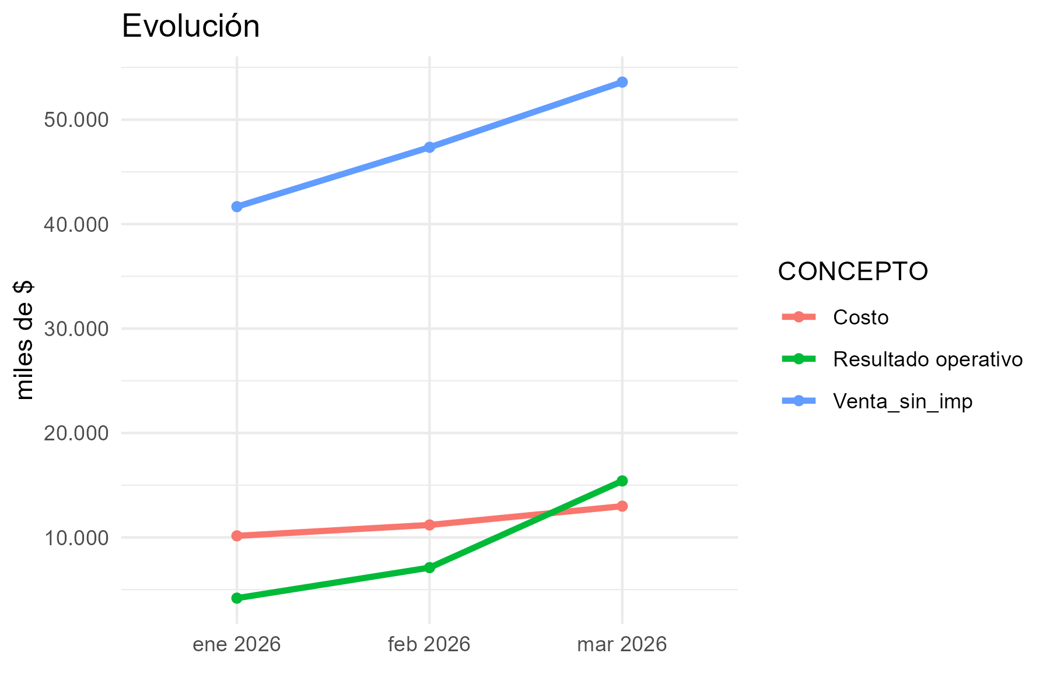
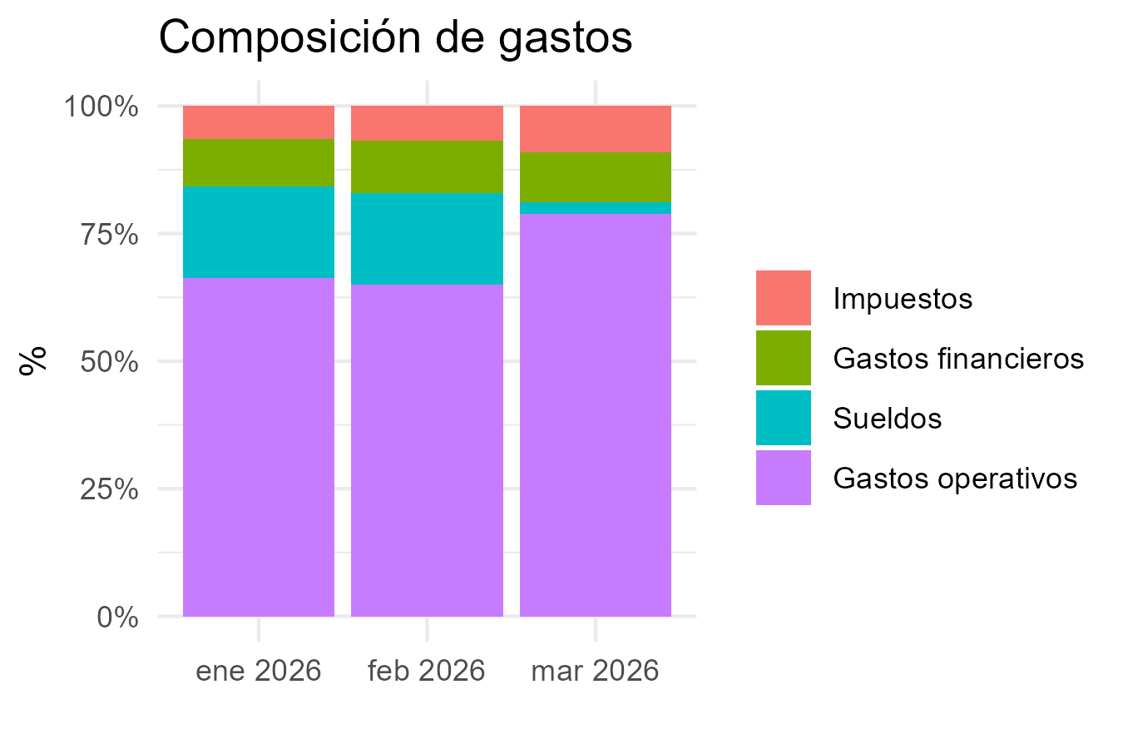
CONCEPTO | 2026-1 | 2026-2 | 2026-3
Margen bruto
Venta_con_imp | 49769692.16 | 56105566.22 | 63788150.53
Venta_sin_imp | 41671685.85 | 47356462.45 | 53597619.71
Costo | 10149189.03 | 11192232.06 | 12989262.45
Margen_bruto_valor | 31522496.82 | 36164230.39 | 40608357.26
Margen_bruto_porc | 0.76 | 0.76 | 0.76
Gastos operativos
Alquiler | 7525000 | 7100000 | 7100000
Expensas | 482850.5 | 482850.5 | 482850.5
Matafuegos |  | 50705
Fumigación | 43900 | 48290 | 48290
Alarma | 40000
Edesur | 614759.3 | 655411.34 | 715310.73
Internet | 46723 | 47882 | 49311
Mantenimiento | 136000 | 136000 | 231409.6
ABL | 605731.74 | 622615.99 | 639986.33
AYSA | 425428.76 | 474575.79 | 470829.46
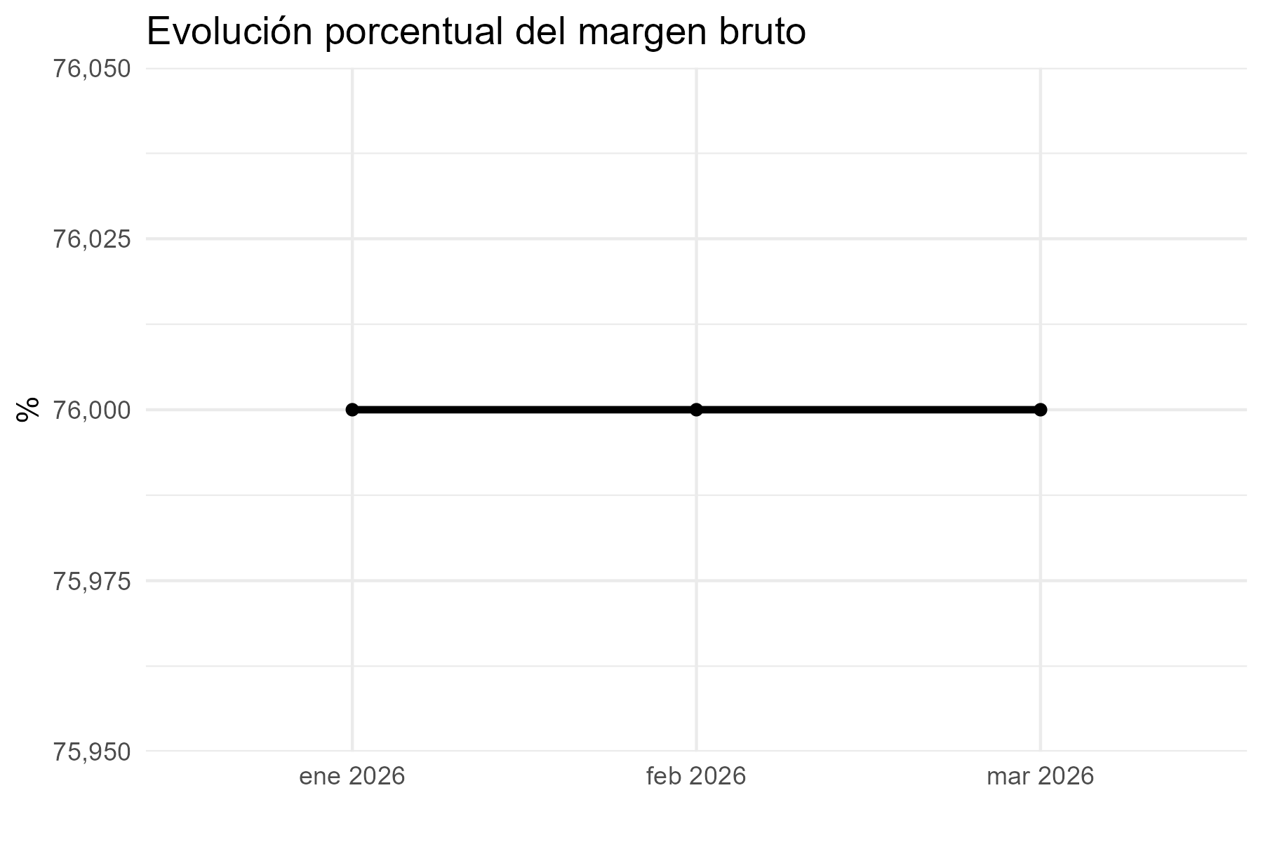
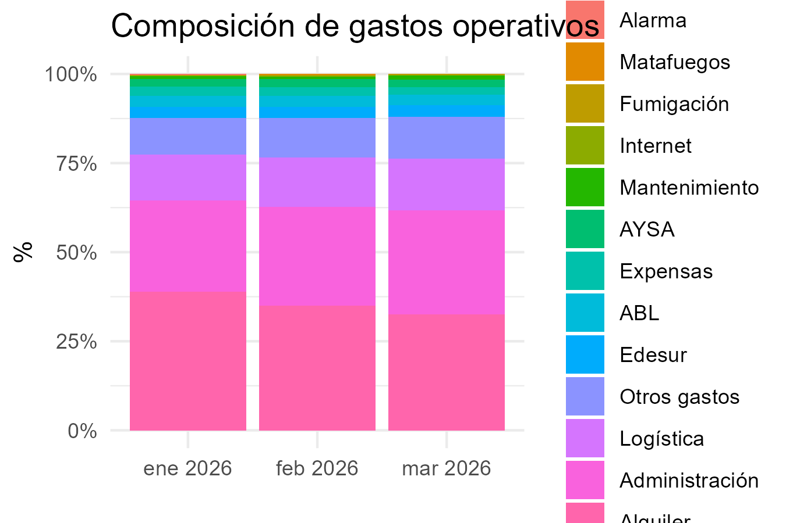
Packaging
Administración | 4976969 | 5610557 | 6378815
Logística | 2488485 | 2805278 | 3189408
Otros gastos | 1990788 | 2244223 | 2551526
Subtotal_gastos | 19376635.3 | 20278388.62 | 21857736.62
Gastos financieros
Tarjeta crédito 1 cuota | 2542408 | 2844806 | 2291928
Tarjeta crédito 2 cuotas
Tarjeta crédito 3 cuotas | 134262 | 266576 | 202605
Tarjeta crédito 6 cuotas |  |  | 99388
Tarjeta débito | 64982 | 85836 | 109615
Mercado Pago | 0 | 0
Subtotal_gastos_financieros | 2741652 | 3197218 | 2703536
Sueldos
Sueldo | 3618442.0618 | 3244195.58
Contribuciones | 1106086.4632 | 991414.89621
Incentivo | 497697 | 561056 | 637882
Liq Final
Vacaciones |  | 786219.23285
Subtotal_sueldos | 5222225.5251 | 5582885.7091 | 637882
Resultado operativo | 4181983.9949 | 7105738.0609 | 15409202.64
Impuestos
IIBB | 1875225.8632 | 2131040.8103 | 2411892.887
Multa |  |  | 95000
Subtotal_impuestos | 1875225.8632 | 2131040.8103 | 2506892.887
Resultado final | 2306758.1317 | 4974697.2507 | 12902309.753

French
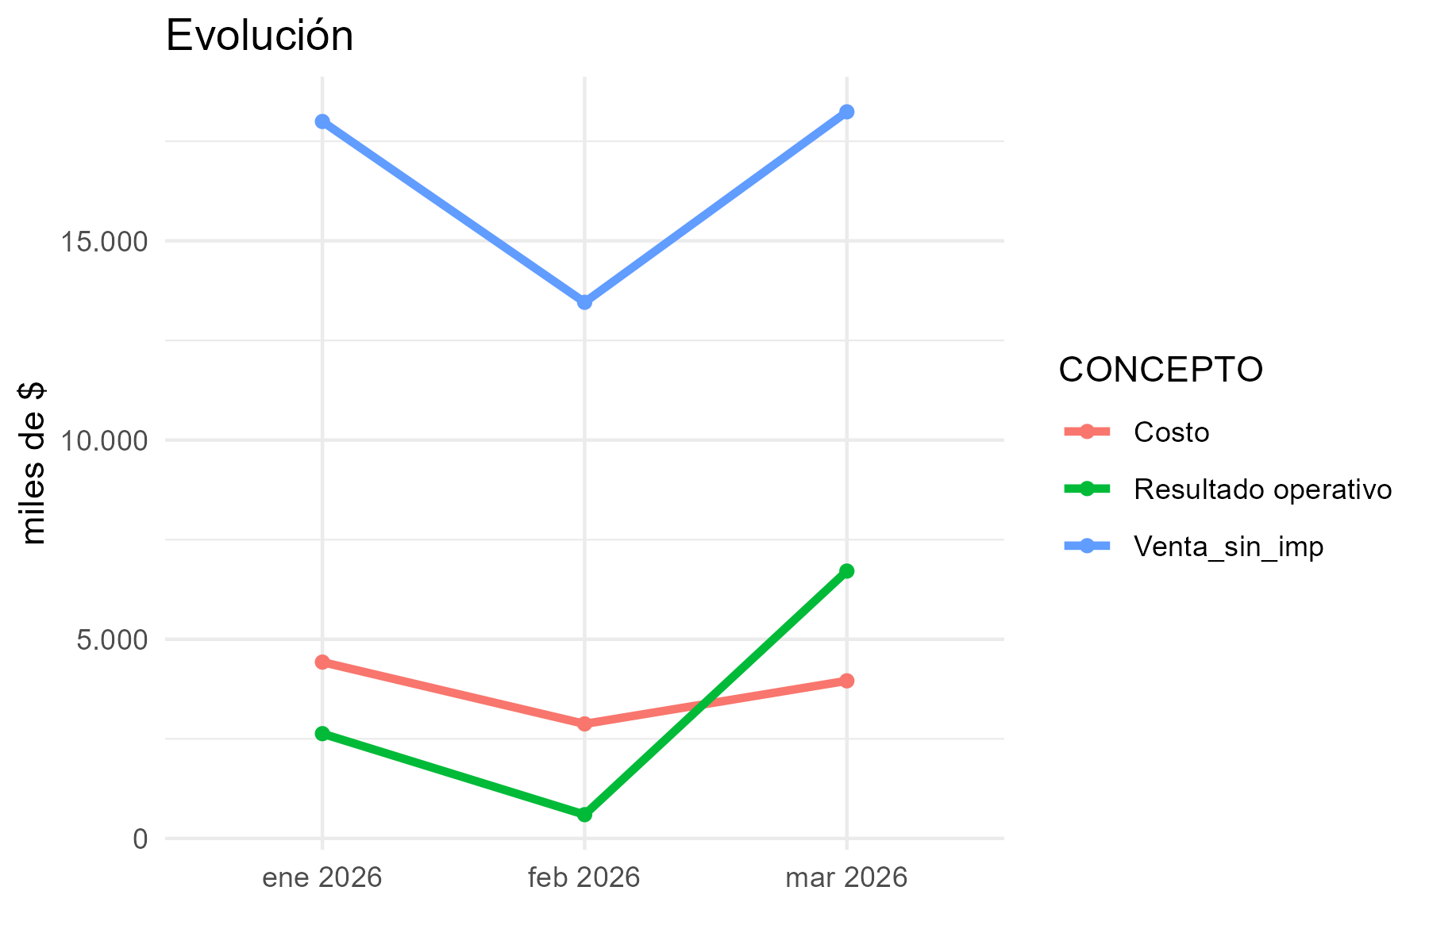
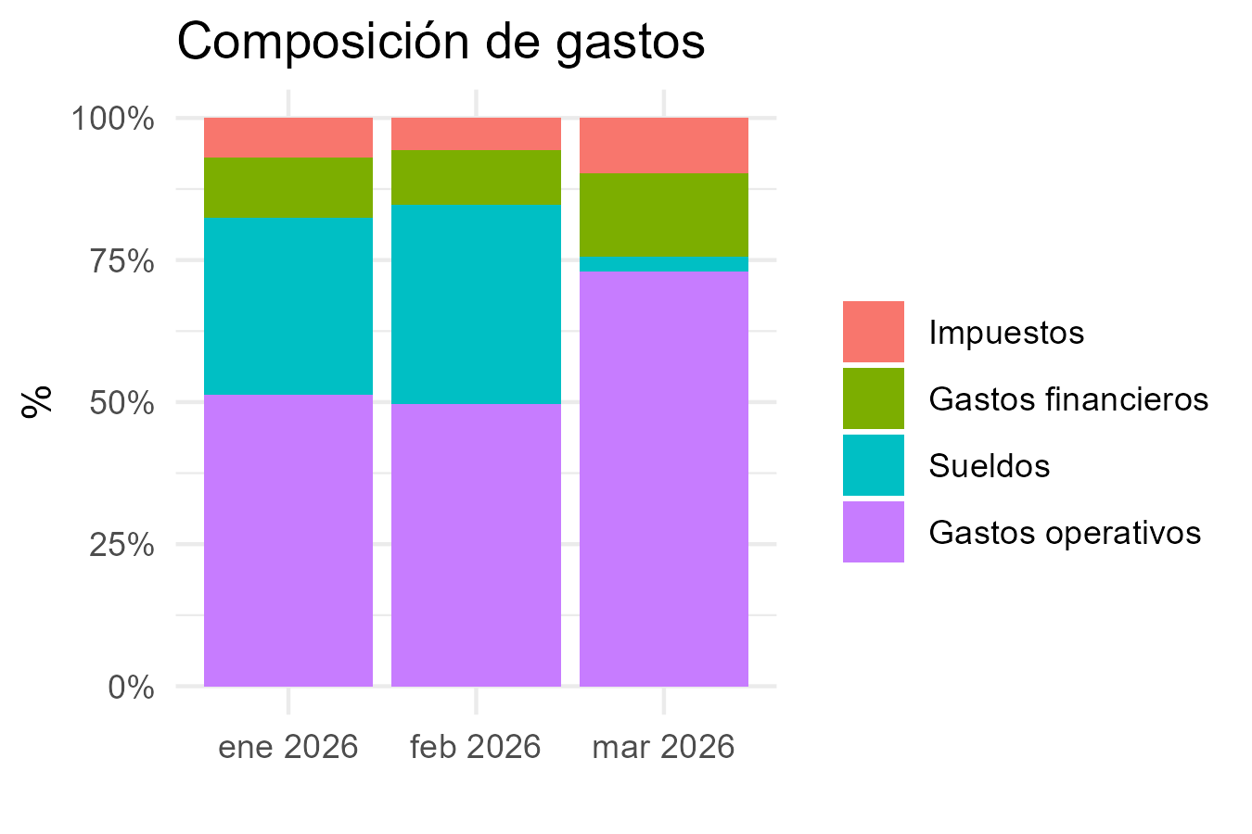
CONCEPTO | 2026-1 | 2026-2 | 2026-3
Margen bruto
Venta_con_imp | 21769881.93 | 16278681.88 | 22059683.74
Venta_sin_imp | 17995338.76 | 13457156.91 | 18238545.24
Costo | 4426118.13 | 2874747.28 | 3956090.86
Margen_bruto_valor | 13569220.63 | 10582409.63 | 14282454.38
Margen_bruto_porc | 0.75 | 0.79 | 0.78
Gastos operativos
Alquiler | 1028500 | 850000 | 1116951
Expensas | 279156.28 | 334847.68 | 319028.67
Matafuegos | 70898 | 50705
Fumigación | 35250 | 38780 | 38780
Alarma | 40000
Edesur | 183369.63 | 170311.52 | 200570.82
Internet | 115400 | 118250 | 121750
Mantenimiento | 136000 | 608183.95 | 136000
ABL
AYSA
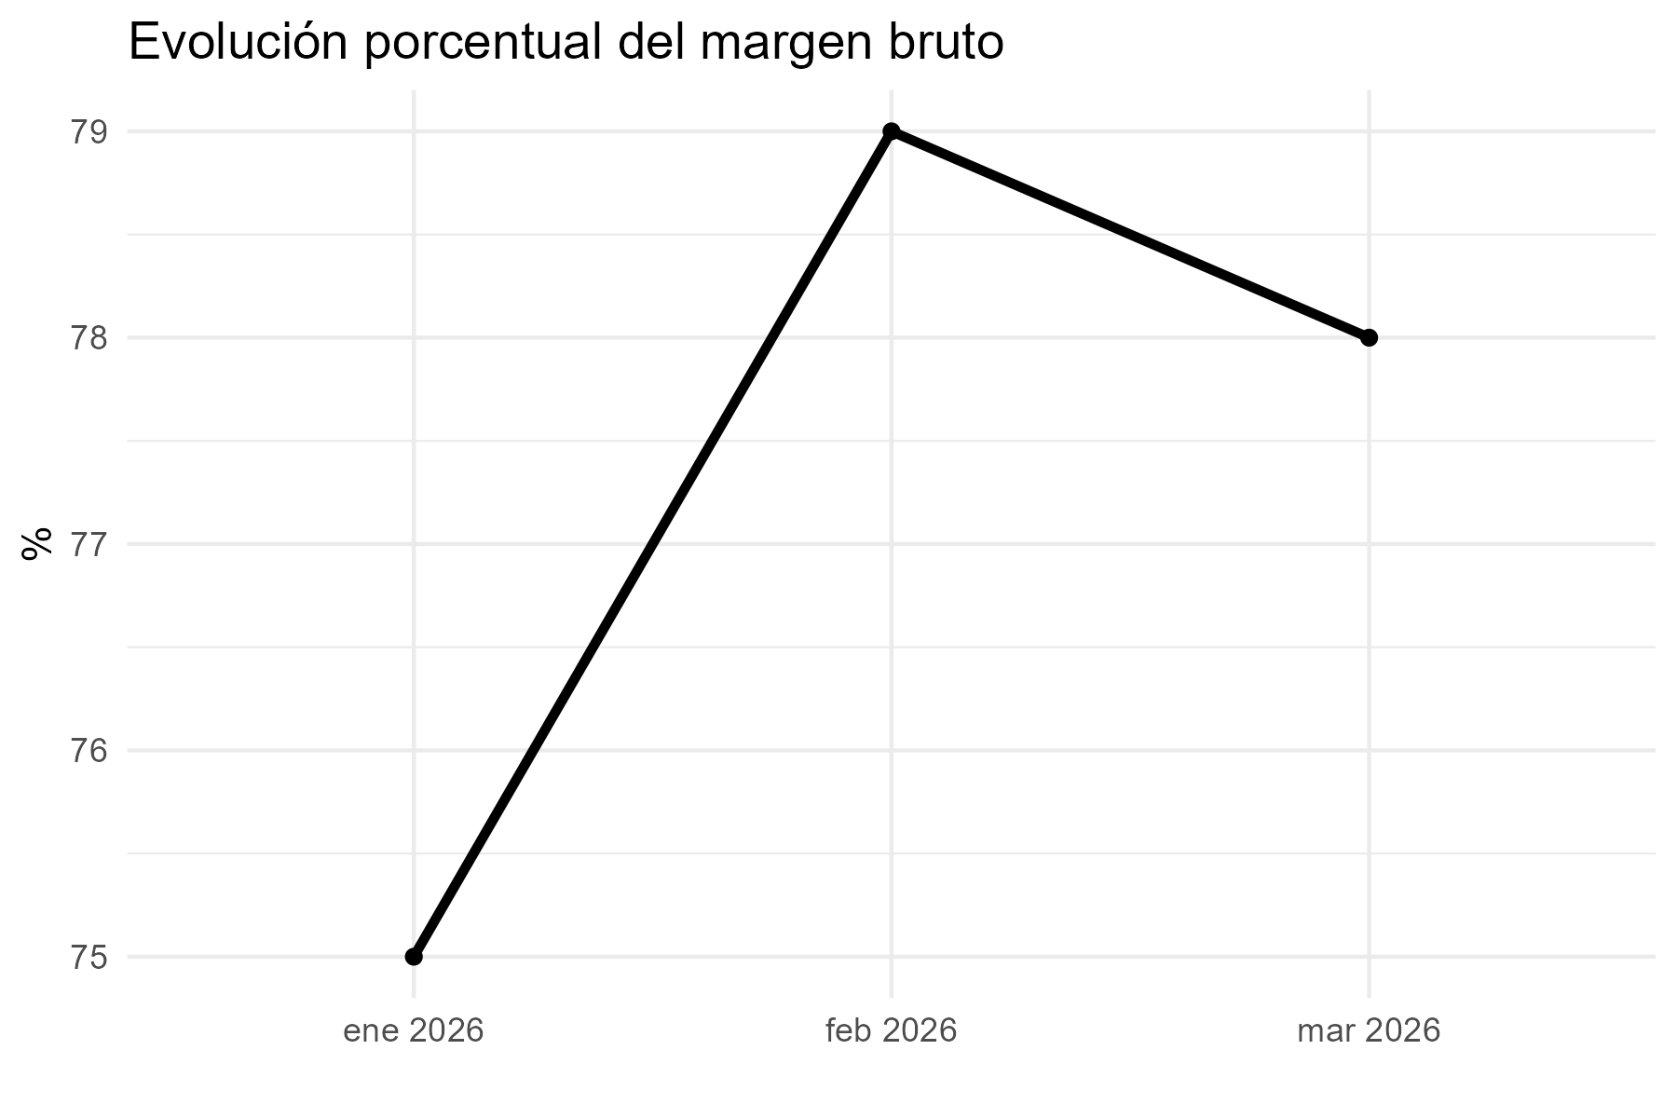
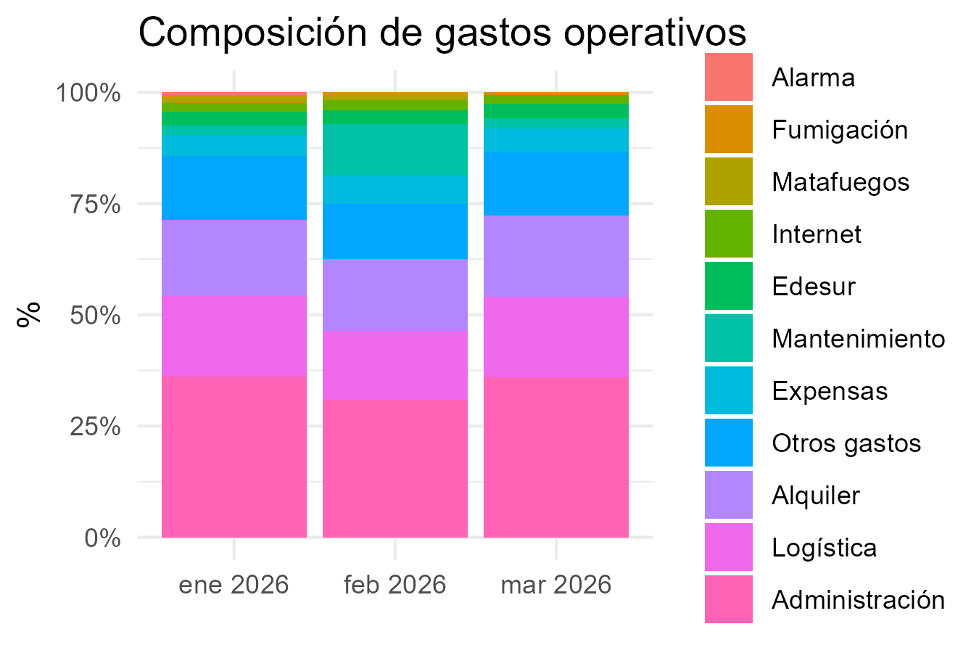
Packaging
Administración | 2176988 | 1627868 | 2205968
Logística | 1088494 | 813934 | 1102984
Otros gastos | 870795 | 651147 | 882387
Subtotal_gastos | 6024850.91 | 5264027.15 | 6124419.49
Gastos financieros
Tarjeta crédito 1 cuota | 1215442 | 879388 | 1069705
Tarjeta crédito 2 cuotas
Tarjeta crédito 3 cuotas | 13847 | 103273 | 128338
Tarjeta crédito 6 cuotas
Tarjeta débito | 29048 | 32336 | 28502
Mercado Pago | 1800 | 1979
Subtotal_gastos_financieros | 1260137 | 1016976 | 1226545
Sueldos
Sueldo | 2165949.85 | 2207248.6382
Contribuciones | 655171.13036 | 671740.17673
Incentivo | 217699 | 162787 | 220597
Liq Final
Vacaciones | 615318.05784 | 663238.18597
Subtotal_sueldos | 3654138.0382 | 3705014.0009 | 220597
Resultado operativo | 2630094.6818 | 596392.47906 | 6710892.89
Impuestos
IIBB | 809790.2442 | 605572.06095 | 820734.5358
Multa
Subtotal_impuestos | 809790.2442 | 605572.06095 | 820734.5358
Resultado final | 1820304.4376 | -9179.5818856 | 5890158.3542

Güemes
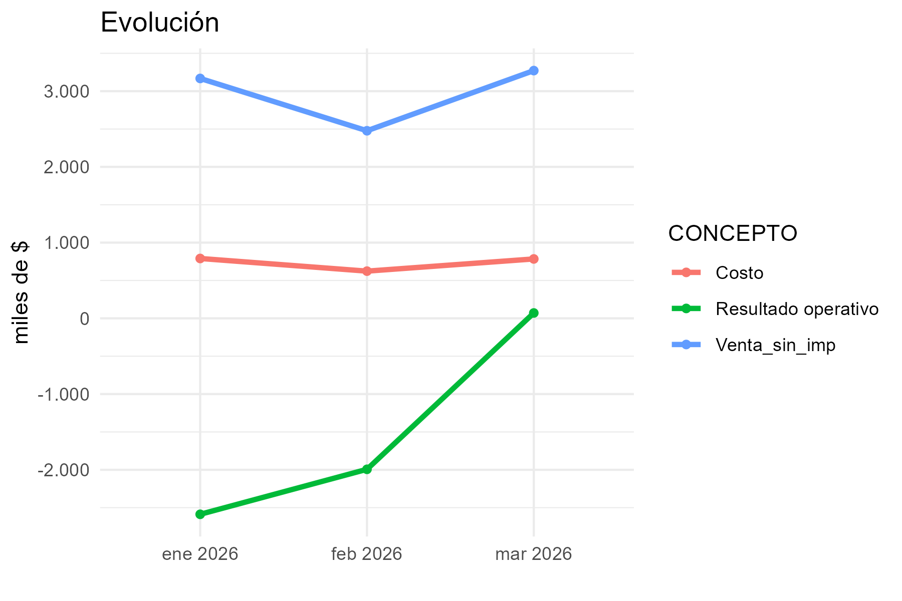
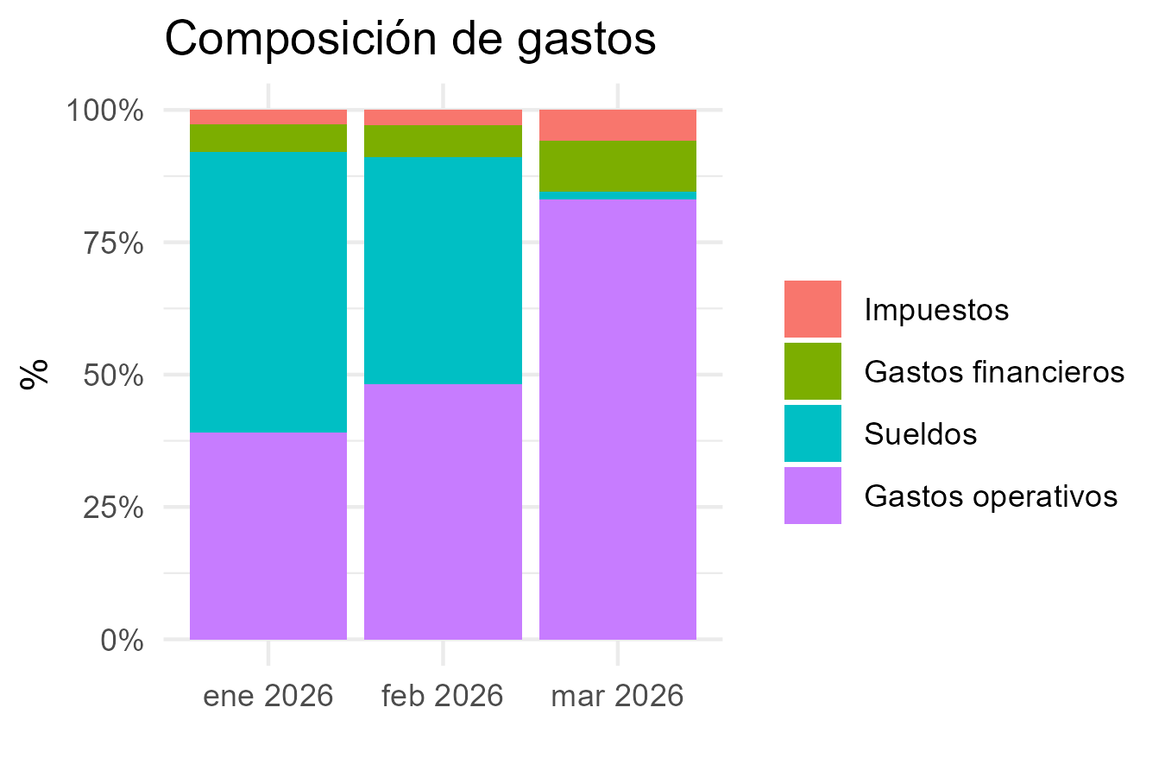
CONCEPTO | 2026-1 | 2026-2 | 2026-3
Margen bruto
Venta_con_imp | 3623339.96 | 2967396.82 | 3804986.83
Venta_sin_imp | 3168024.75 | 2477148.73 | 3271669.41
Costo | 790606.59 | 623461.2 | 784471.53
Margen_bruto_valor | 2377418.16 | 1853687.53 | 2487197.88
Margen_bruto_porc | 0.75 | 0.75 | 0.76
Gastos operativos
Alquiler | 645479.21 | 715965.54 | 715965.54
Expensas | 373255.01 | 372670.03 | 373918.78
Matafuegos |  |  | 50705
Fumigación | 35250 | 38780 | 38780
Alarma | 40000
Edesur
Internet | 79700 | 81650 | 84050
Mantenimiento | 136000 | 136000 | 145177
ABL
AYSA

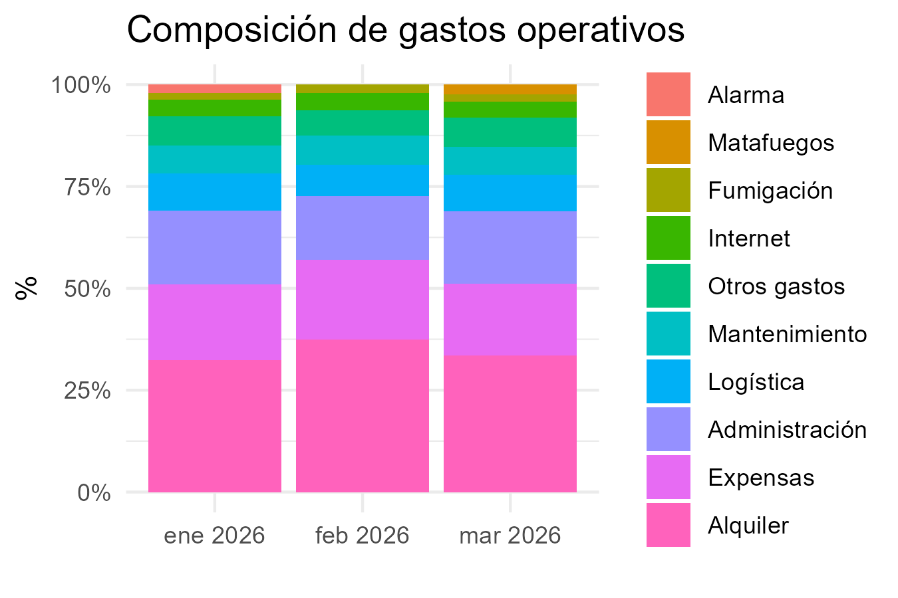
Packaging
Administración | 362334 | 296740 | 380499
Logística | 181167 | 148370 | 190249
Otros gastos | 144934 | 118696 | 152199
Subtotal_gastos | 1998119.22 | 1908871.57 | 2131543.32
Gastos financieros
Tarjeta crédito 1 cuota | 71494 | 56156 | 54822
Tarjeta crédito 2 cuotas
Tarjeta crédito 3 cuotas | 86345 | 182149 | 133297
Tarjeta crédito 6 cuotas | 95196 |  | 48932
Tarjeta débito | 9368 | 5059 | 9818
Mercado Pago | 0 | 0
Subtotal_gastos_financieros | 262403 | 243364 | 246869
Sueldos
Sueldo | 1492687.4533 | 1274839.5
Contribuciones | 443975.14538 | 390541.57265
Incentivo | 36233 | 29674 | 38050
Liq Final
Vacaciones | 731719.75525
Subtotal_sueldos | 2704615.3539 | 1695055.0726 | 38050
Resultado operativo | -2587719.4139 | -1993603.1126 | 70735.56
Impuestos
IIBB | 142561.11375 | 111471.69285 | 147225.12345
Multa
Subtotal_impuestos | 142561.11375 | 111471.69285 | 147225.12345
Resultado final | -2730280.5276 | -2105074.8055 | -76489.56345

Güemes 2
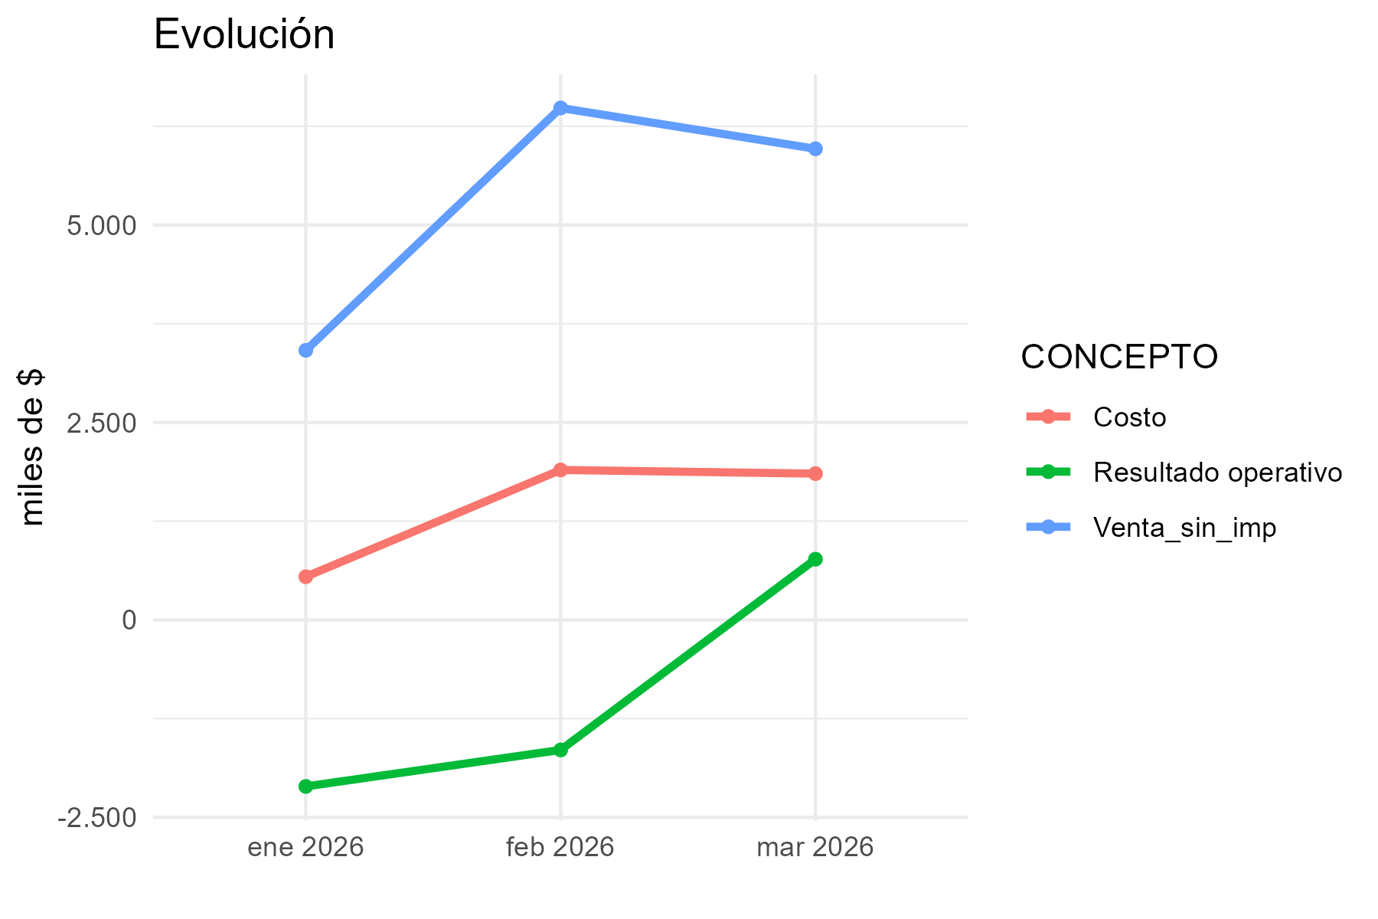
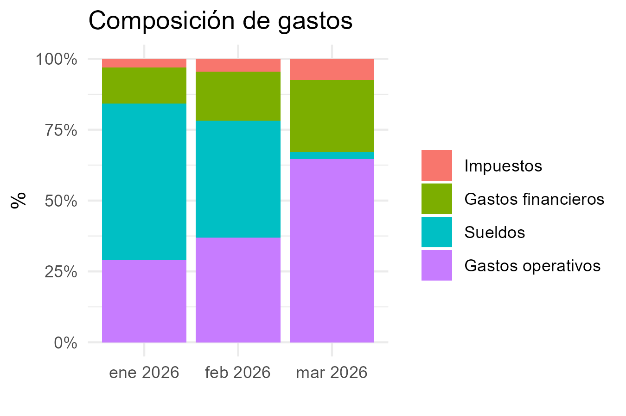
CONCEPTO | 2026-1 | 2026-2 | 2026-3
Margen bruto
Venta_con_imp | 4982999.91 | 9447799.86 | 8695899.86
Venta_sin_imp | 3413013.61 | 6481709.33 | 5964586.65
Costo | 546810.39 | 1898283.26 | 1851624.35
Margen_bruto_valor | 2866203.22 | 4583426.07 | 4112962.3
Margen_bruto_porc | 0.84 | 0.71 | 0.69
Gastos operativos
Alquiler | 461056.58 | 511403.96 | 583226.46
Expensas | 57105.53 | 57016.04 | 57207.09
Matafuegos
Fumigación |  | 20900 | 20900
Alarma
Edesur | 26426.71 | 24057.72 | 25208.64
Internet
Mantenimiento
ABL
AYSA
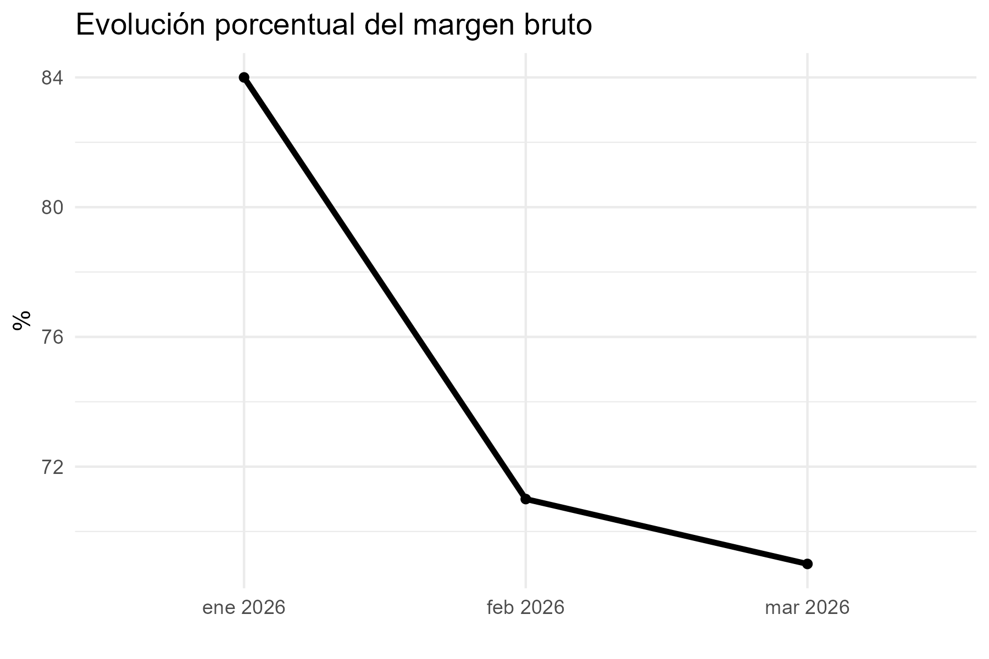
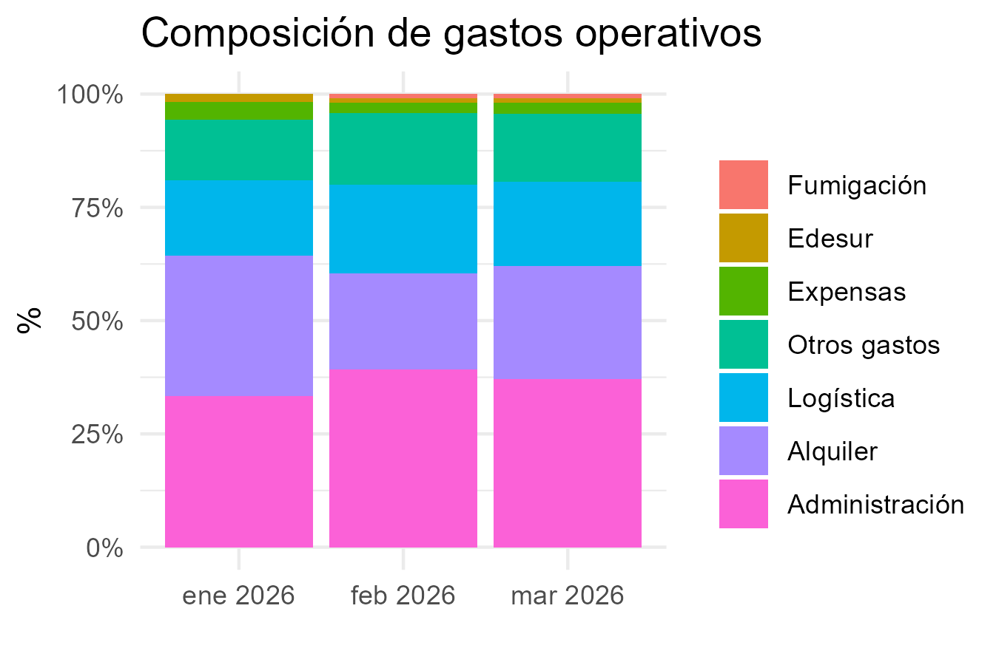
Packaging
Administración | 498300 | 944780 | 869590
Logística | 249150 | 472390 | 434795
Otros gastos | 199320 | 377912 | 347836
Subtotal_gastos | 1491358.82 | 2408459.72 | 2338763.19
Gastos financieros
Tarjeta crédito 1 cuota | 39411 | 43398 | 40869
Tarjeta crédito 2 cuotas |  | 14683
Tarjeta crédito 3 cuotas | 163798 | 769060 | 173885
Tarjeta crédito 6 cuotas | 447159 | 296633 | 694019
Tarjeta débito | 3795 | 6666 | 10124
Mercado Pago | 0 | 284
Subtotal_gastos_financieros | 654163 | 1130724 | 918897
Sueldos
Sueldo | 2021954.9903 | 1498523.6108
Contribuciones | 616642.20492 | 448478.3049
Incentivo | 49830 | 94478 | 86959
Liq Final
Vacaciones | 140829.86623 | 649491.1147
Subtotal_sueldos | 2829257.0614 | 2690971.0304 | 86959
Resultado operativo | -2108575.6614 | -1646728.6804 | 768343.11
Impuestos
IIBB | 153585.61245 | 291676.91985 | 268406.39925
Multa
Subtotal_impuestos | 153585.61245 | 291676.91985 | 268406.39925
Resultado final | -2262161.2739 | -1938405.6003 | 499936.71075

Recoleta
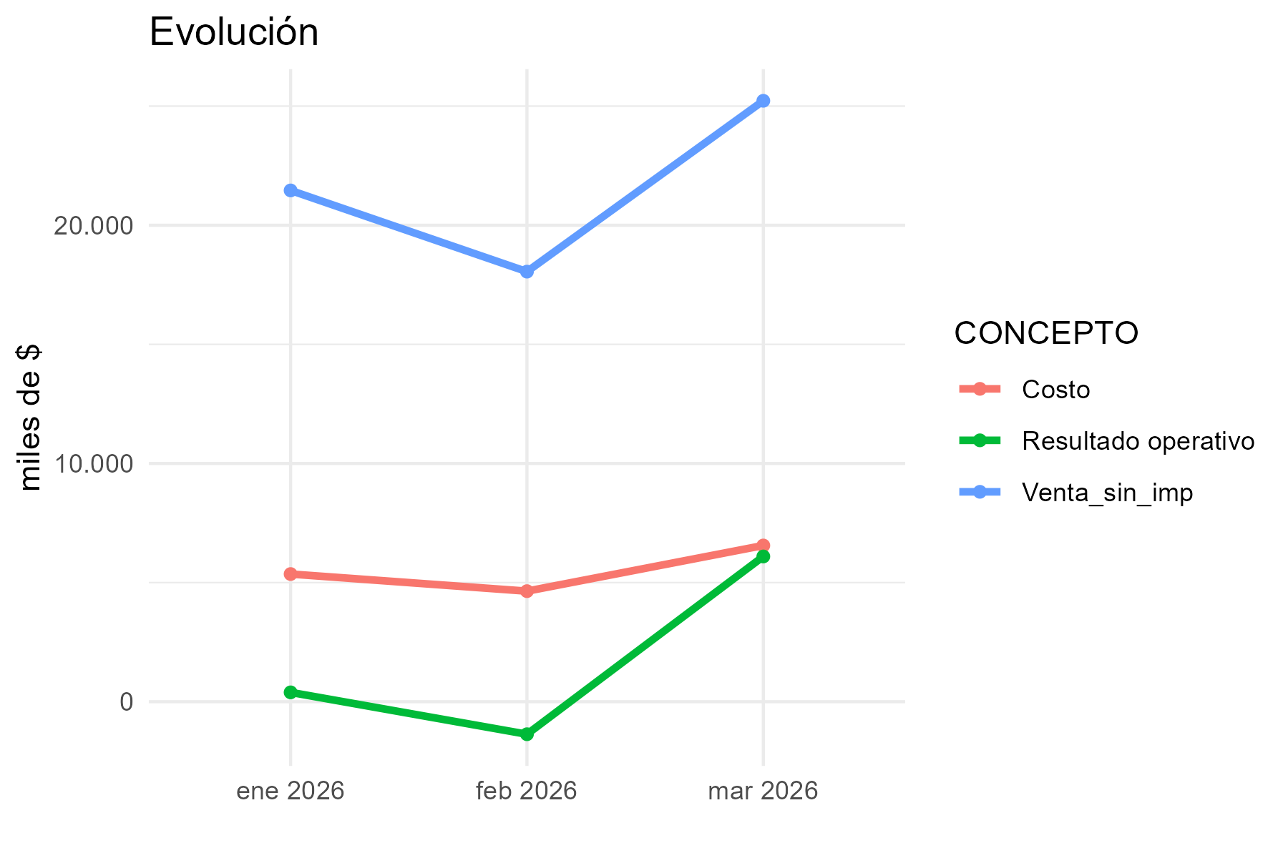
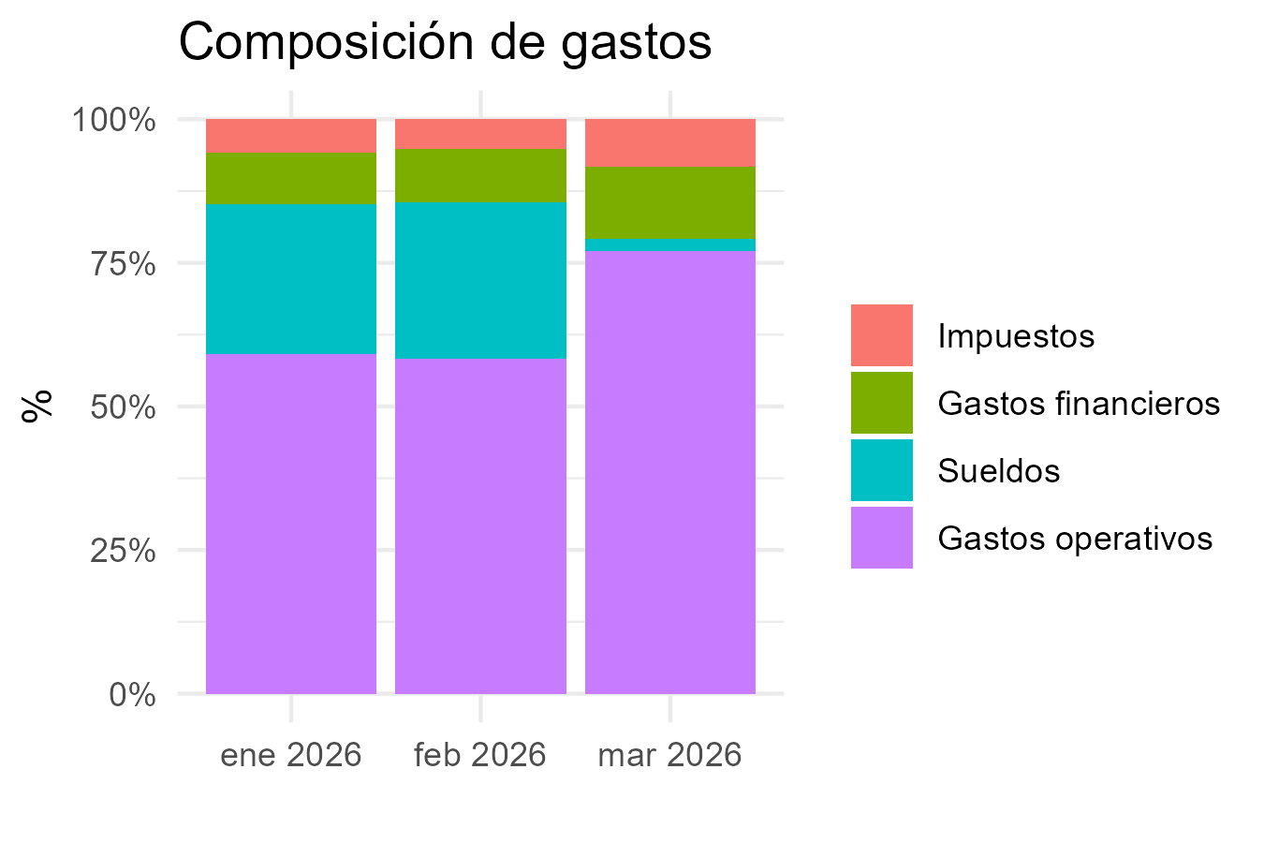
CONCEPTO | 2026-1 | 2026-2 | 2026-3
Margen bruto
Venta_con_imp | 25475593.41 | 20943355.21 | 29608257.6
Venta_sin_imp | 21460644.58 | 18052504.15 | 25223396.63
Costo | 5359035.5 | 4641224.72 | 6556993.34
Margen_bruto_valor | 16101609.08 | 13411279.43 | 18666403.29
Margen_bruto_porc | 0.75 | 0.74 | 0.74
Gastos operativos
Alquiler | 2451875.16 | 2300000 | 2300000
Expensas | 2223483.52 | 2339286.6 | 2262542.07
Matafuegos |  | 169603
Fumigación | 35250 | 38780 | 38780
Alarma | 40000
Edesur | 109887.49 | 101908.09 | 110526.91
Internet | 18382.82 | 18838.68 | 19401
Mantenimiento | 136000 | 136000 | 208758.4
ABL
AYSA
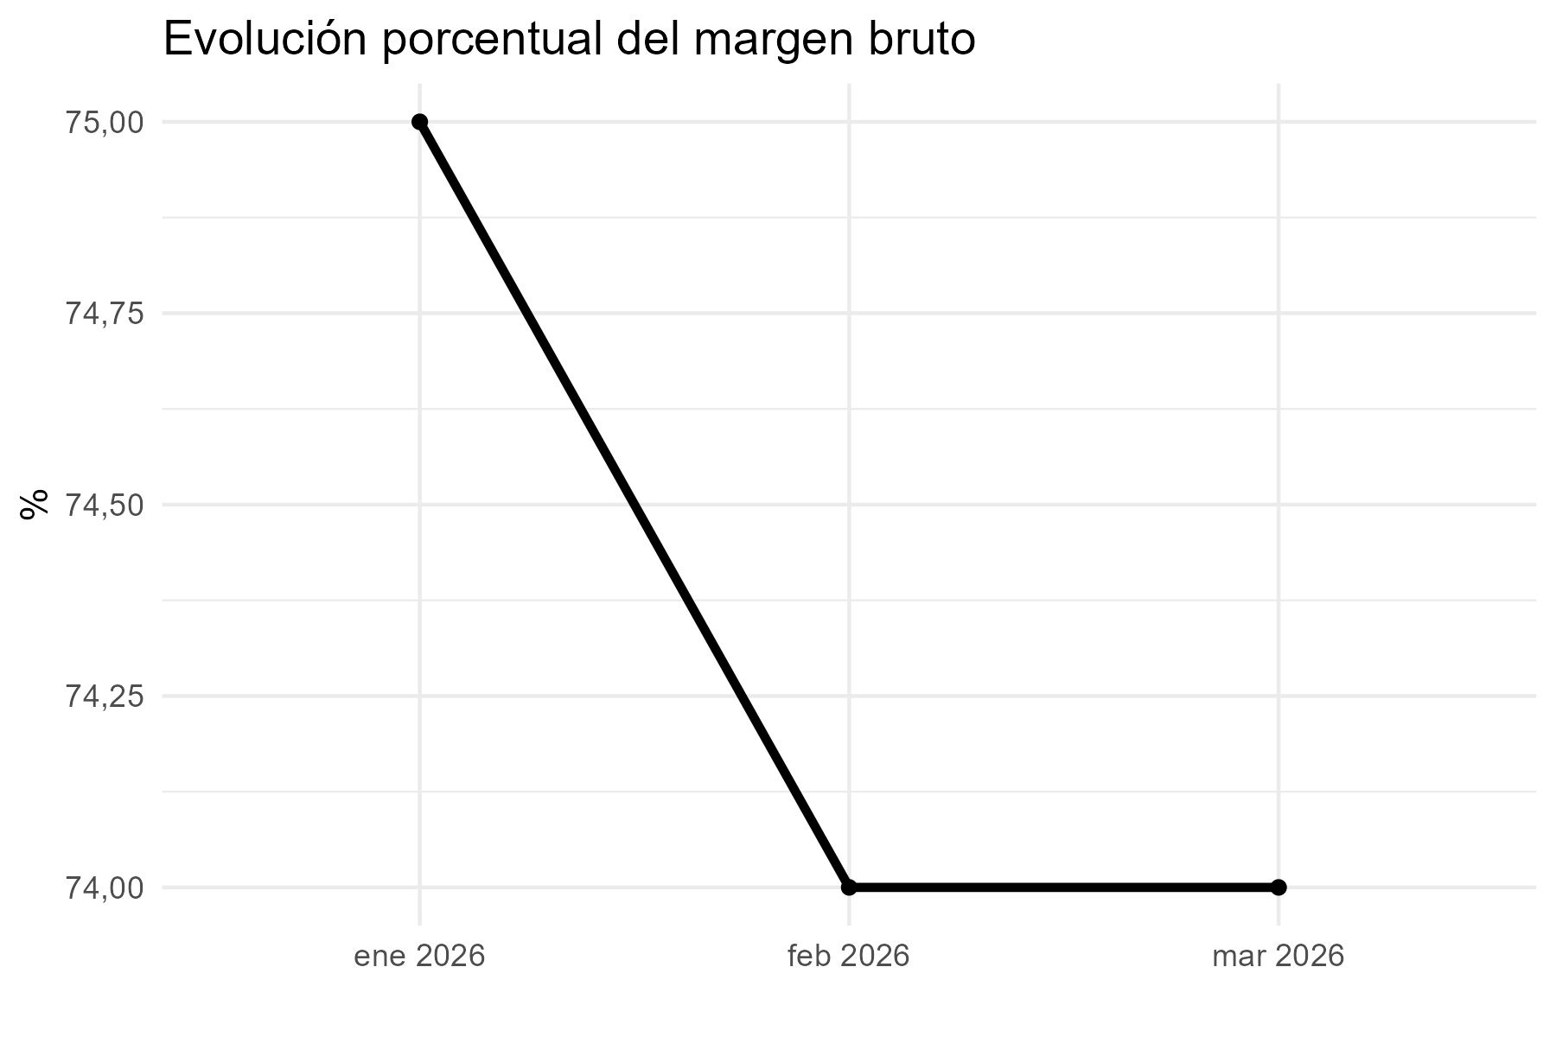
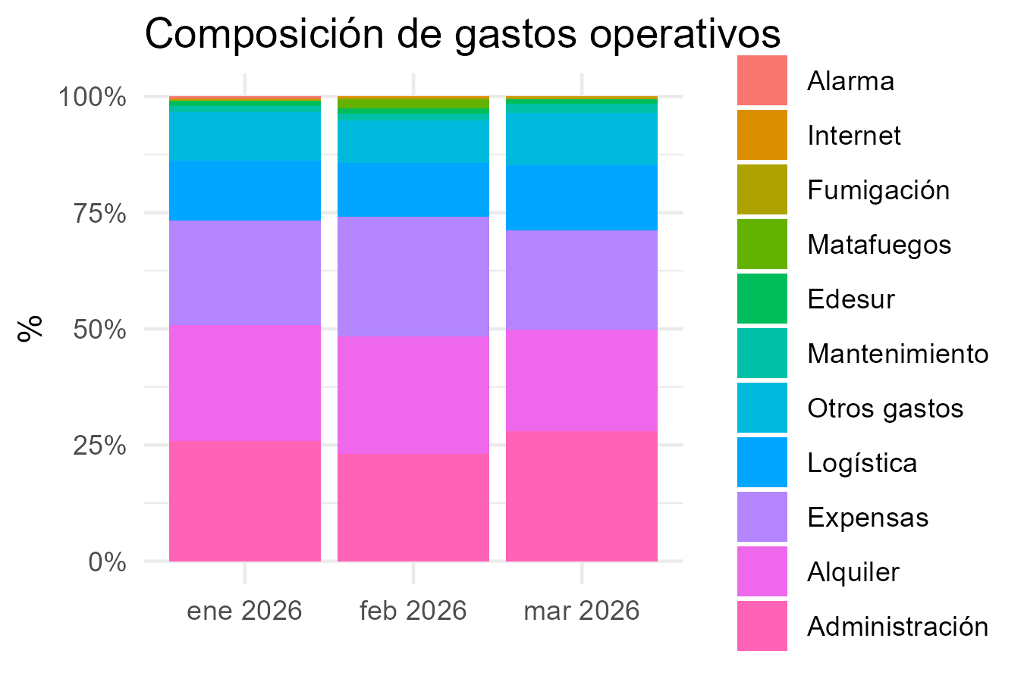
Packaging
Administración | 2547559 | 2094336 | 2960826
Logística | 1273780 | 1047168 | 1480413
Otros gastos | 1019024 | 837734 | 1184330
Subtotal_gastos | 9855241.99 | 9083654.37 | 10565577.38
Gastos financieros
Tarjeta crédito 1 cuota | 1107265 | 1030850 | 1030062
Tarjeta crédito 2 cuotas
Tarjeta crédito 3 cuotas | 192242 | 365954 | 512543
Tarjeta crédito 6 cuotas | 146801 |  | 111417
Tarjeta débito | 45733 | 33733 | 54248
Mercado Pago | 0 | 0
Subtotal_gastos_financieros | 1492041 | 1430537 | 1708270
Sueldos
Sueldo | 2580017.4765 | 2497534.8546
Contribuciones | 787038.23065 | 759328.64779
Incentivo | 254756 | 209434 | 296083
Liq Final
Vacaciones | 739868.75499 | 795473.08018
Subtotal_sueldos | 4361680.4621 | 4261770.5826 | 296083
Resultado operativo | 392645.62786 | -1364682.5226 | 6096472.91
Impuestos
IIBB | 965729.0061 | 812362.68675 | 1135052.8484
Multa
Subtotal_impuestos | 965729.0061 | 812362.68675 | 1135052.8484
Resultado final | -573083.37824 | -2177045.2093 | 4961420.0616

San Telmo
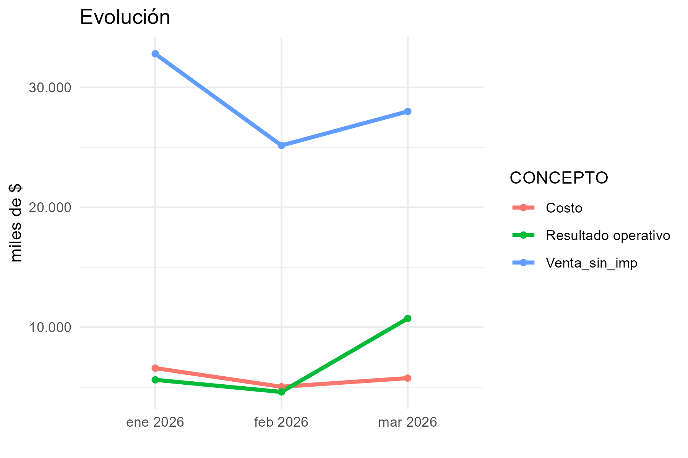
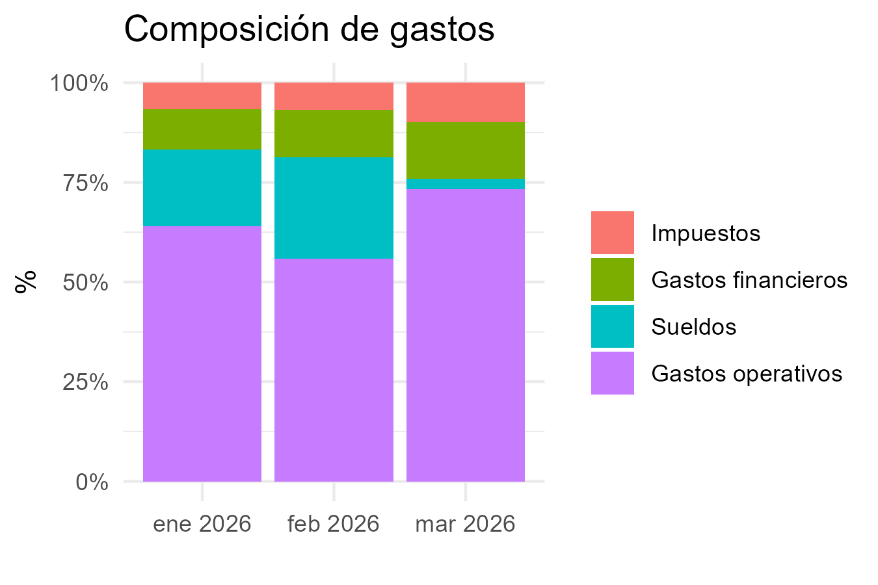
CONCEPTO | 2026-1 | 2026-2 | 2026-3
Margen bruto
Venta_con_imp | 39662999.96 | 30438640.07 | 33874570.08
Venta_sin_imp | 32800826.26 | 25155900.6 | 27995512.1
Costo | 6588266.97 | 5034875.21 | 5754301.64
Margen_bruto_valor | 26212559.29 | 20121025.39 | 22241210.46
Margen_bruto_porc | 0.8 | 0.8 | 0.79
Gastos operativos
Alquiler | 3323410.48 | 2622347.04 | 2012472
Expensas | 576451.13 | 576451.13 | 599981.67
Matafuegos |  | 50705
Fumigación | 35250 | 38780 | 38780
Alarma | 40000
Edesur | 94221.77 | 95209.71 | 114506.15
Internet
Mantenimiento | 2528732.84 | 136000 | 159080.2
ABL
AYSA
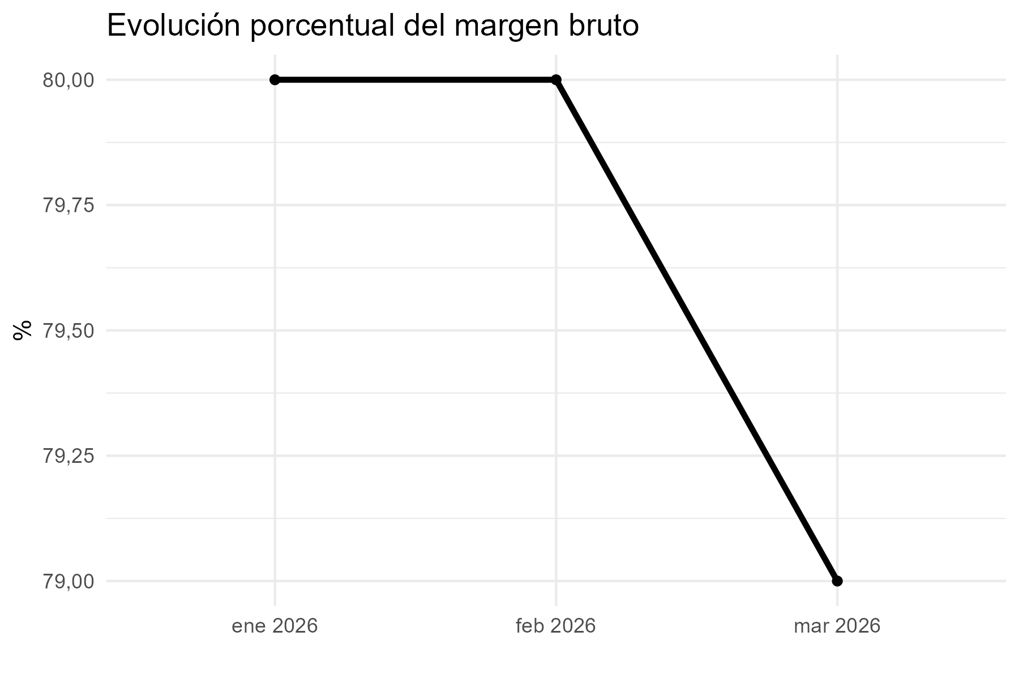
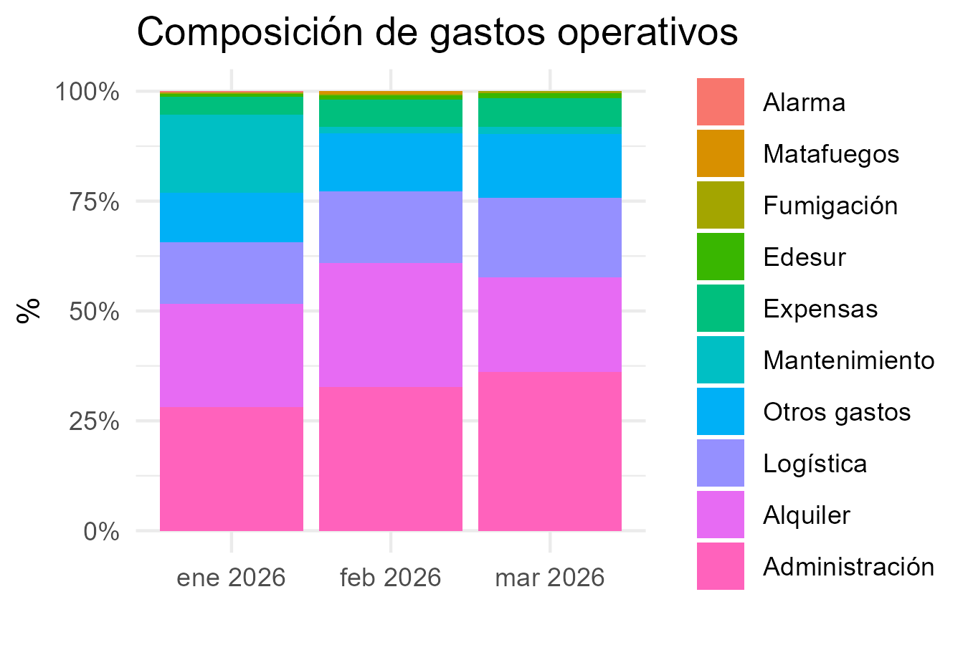
Packaging
Administración | 3966300 | 3043864 | 3387457
Logística | 1983150 | 1521932 | 1693729
Otros gastos | 1586520 | 1217546 | 1354983
Subtotal_gastos | 14134036.22 | 9302834.88 | 9360989.02
Gastos financieros
Tarjeta crédito 1 cuota | 1991056 | 1803869 | 1597476
Tarjeta crédito 2 cuotas
Tarjeta crédito 3 cuotas | 81387 | 111739 | 102960
Tarjeta crédito 6 cuotas | 76466 |  | 65542
Tarjeta débito | 73010 | 70559 | 44632
Mercado Pago | 1320 | 538
Subtotal_gastos_financieros | 2223239 | 1986705 | 1810610
Sueldos
Sueldo | 2900374.8751 | 2556960.6423
Contribuciones | 888752.93359 | 780373.81262
Incentivo | 396630 | 304386 | 338746
Liq Final | 58351.65031 | 94013.54436
Vacaciones |  | 492672.7703
Subtotal_sueldos | 4244109.459 | 4228406.7695 | 338746
Resultado operativo | 5611174.611 | 4603078.7405 | 10730865.44
Impuestos
IIBB | 1476037.1817 | 1132015.527 | 1259798.0445
Multa
Subtotal_impuestos | 1476037.1817 | 1132015.527 | 1259798.0445
Resultado final | 4135137.4293 | 3471063.2135 | 9471067.3955

San Telmo 2
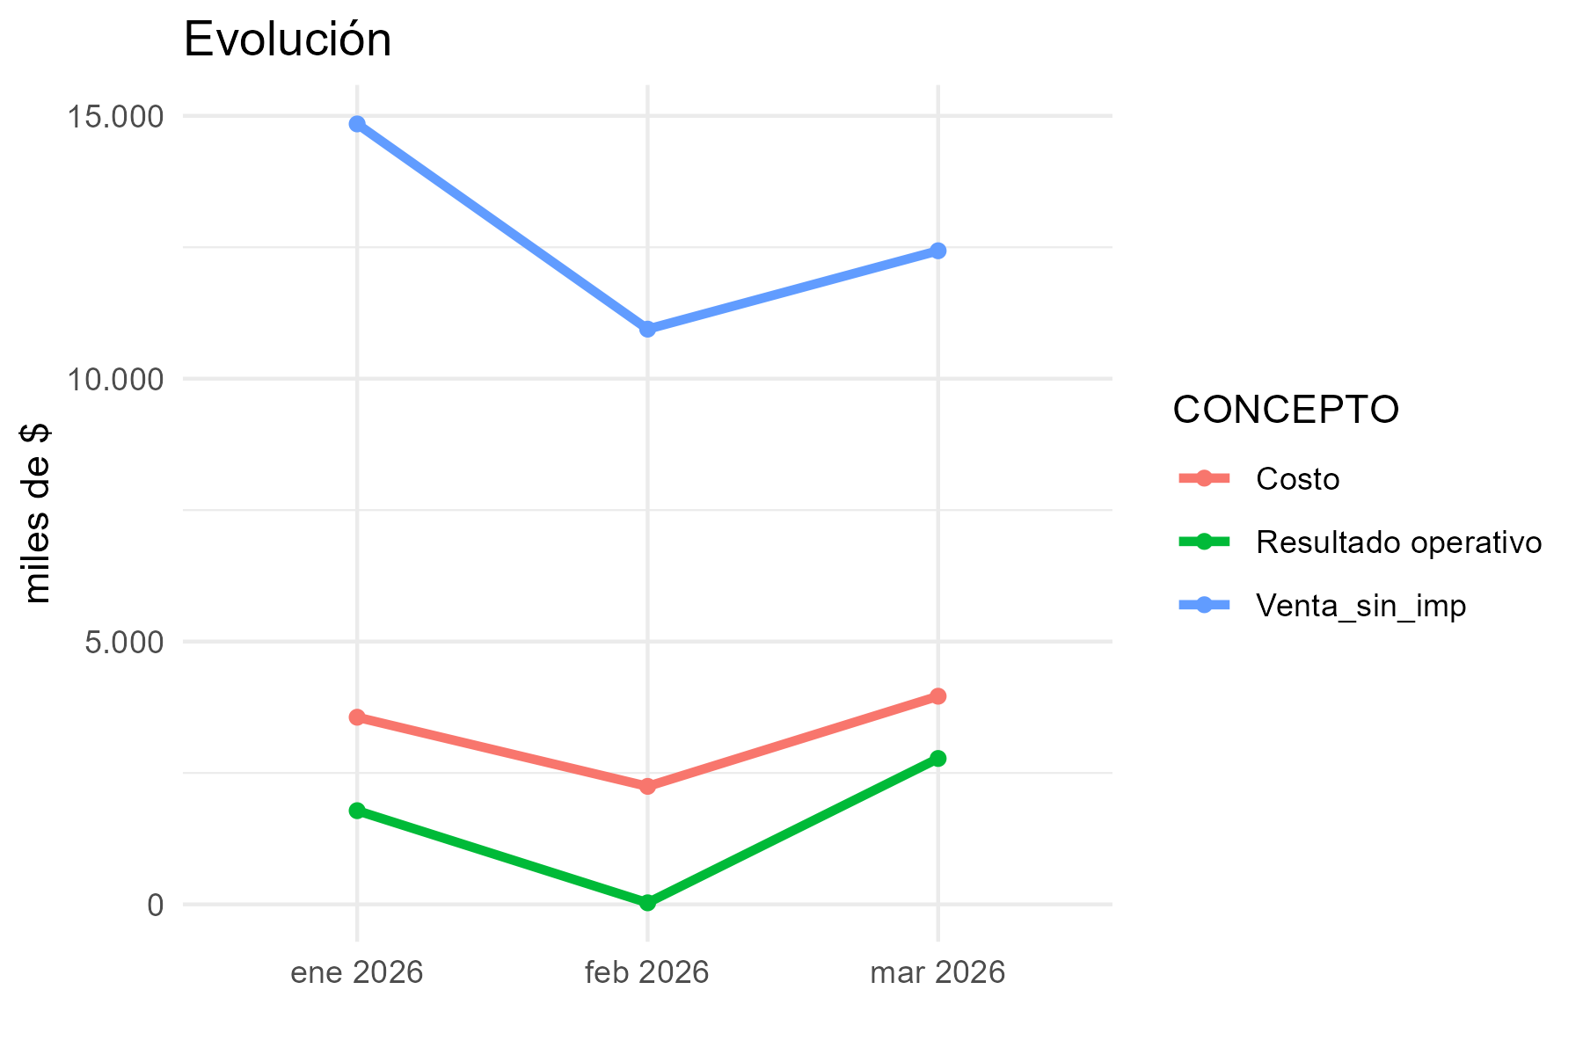
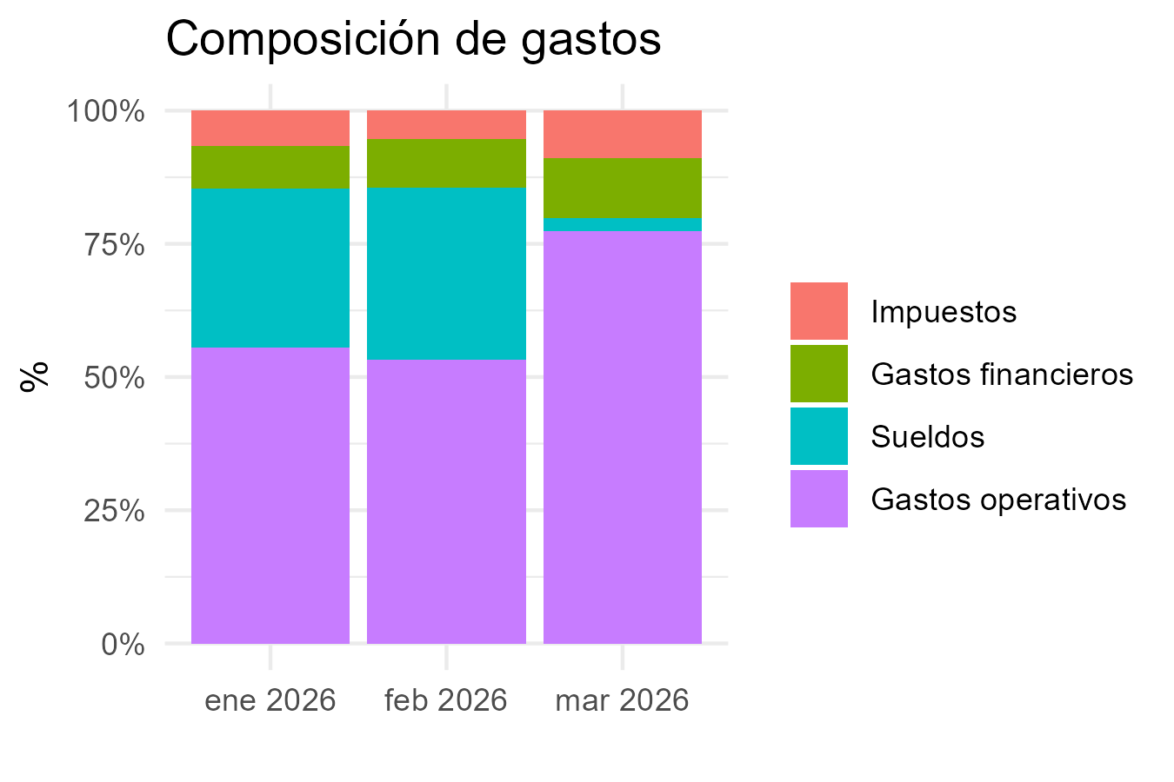
CONCEPTO | 2026-1 | 2026-2 | 2026-3
Margen bruto
Venta_con_imp | 17824030.18 | 12951444.02 | 14886004.1
Venta_sin_imp | 14846289.29 | 10942446.46 | 12433396.79
Costo | 3560181.5 | 2244969.41 | 3959751.51
Margen_bruto_valor | 11286107.79 | 8697477.05 | 8473645.28
Margen_bruto_porc | 0.76 | 0.79 | 0.68
Gastos operativos
Alquiler | 1374452 | 1473060.3 | 1070367.2
Expensas | 576451.13 | 576451.13 | 599981.67
Matafuegos |  |  | 50705
Fumigación | 35250 | 38780 | 38780
Alarma | 20000
Edesur | 113322.59 | 195097.91 | 123182.34
Internet
Mantenimiento | 136000 | 136000 | 136000
ABL
AYSA
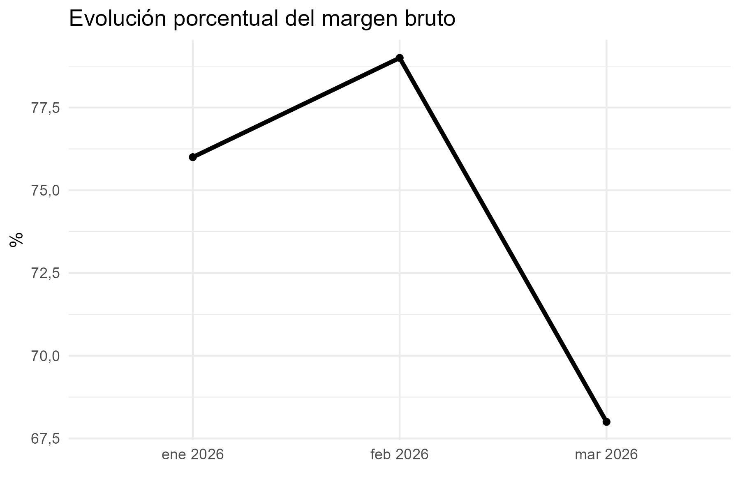
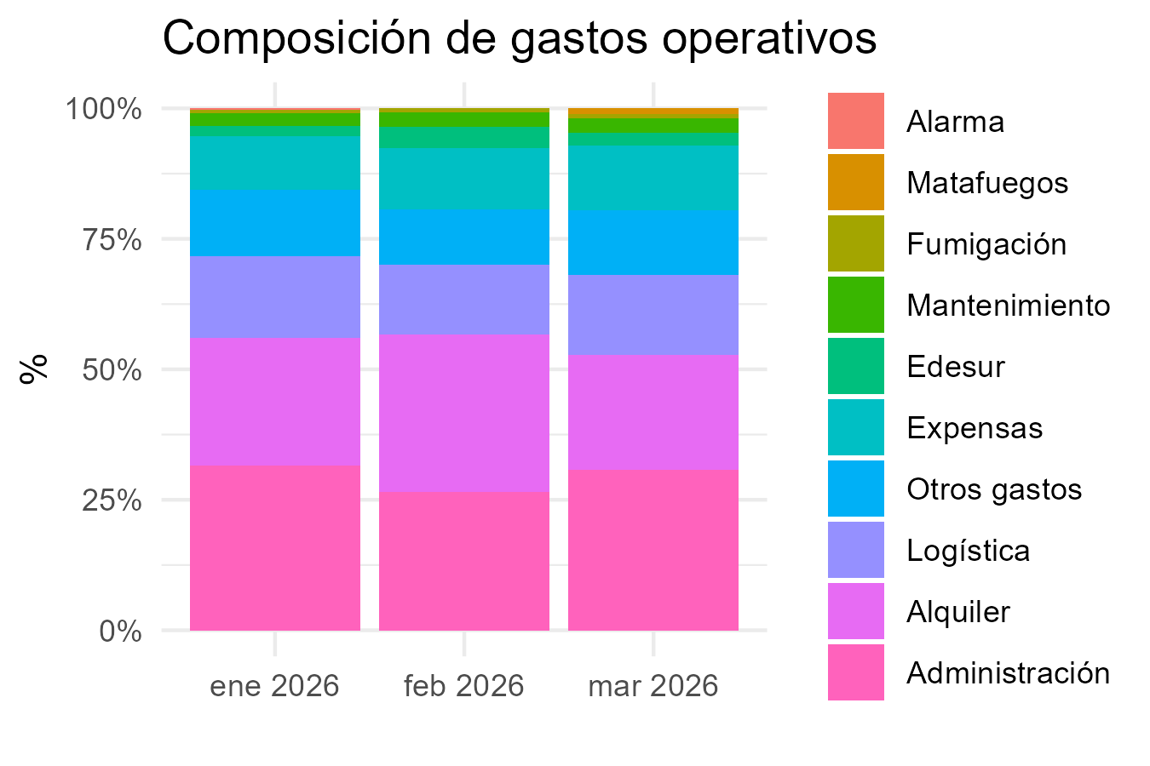
Packaging
Administración | 1782403 | 1295144 | 1488600
Logística | 891202 | 647572 | 744300
Otros gastos | 712961 | 518058 | 595440
Subtotal_gastos | 5642041.72 | 4880163.34 | 4847356.21
Gastos financieros
Tarjeta crédito 1 cuota | 744224 | 783773 | 654350
Tarjeta crédito 2 cuotas
Tarjeta crédito 3 cuotas | 30964 | 26923 | 13400
Tarjeta crédito 6 cuotas
Tarjeta débito | 45030 | 26826 | 34156
Mercado Pago | 510 | 443
Subtotal_gastos_financieros | 820728 | 837965 | 701906
Sueldos
Sueldo | 2082981.5749 | 2046887.5095
Contribuciones | 635701.85242 | 627251.06737
Incentivo | 178240 | 129514 | 148860
Liq Final
Vacaciones | 143735.97049 | 145728.38825
Subtotal_sueldos | 3040659.3978 | 2949380.9651 | 148860
Resultado operativo | 1782678.6722 | 29967.744871 | 2775523.07
Impuestos
IIBB | 668083.01805 | 492410.0907 | 559502.85555
Multa
Subtotal_impuestos | 668083.01805 | 492410.0907 | 559502.85555
Resultado final | 1114595.6542 | -462442.34583 | 2216020.2144

